策略分析
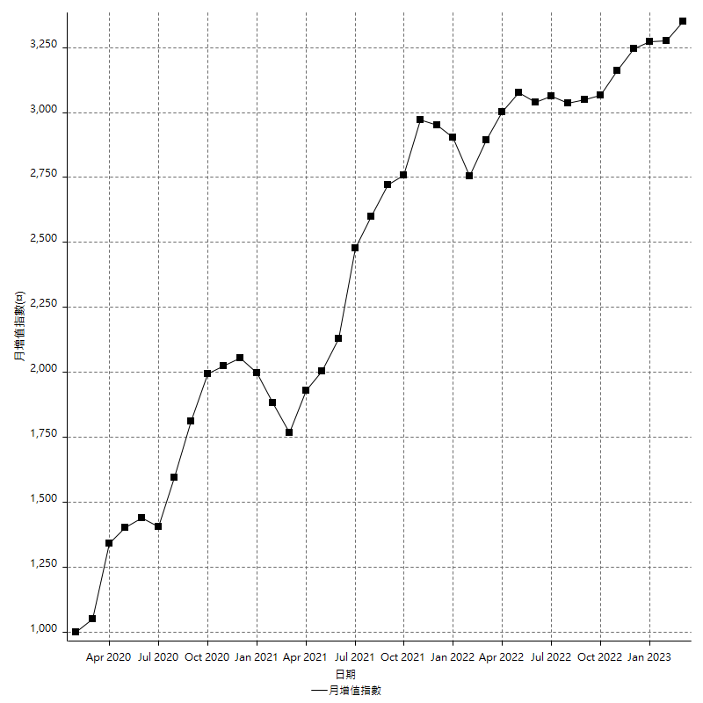
策略績效總結果

 | 所有交易 | 多單 | 空單
淨利 | 456800 | 73600 | 383200
毛利 | 1340400 | 82000 | 1258400
毛損 | -883600 | -8400 | -875200
調整後淨利 | 285532.37928 | 17857.277926 | 217526.92255
調整後毛利 | 1244900.4542 | 34657.277926 | 1168052.1453
調整後毛損 | -959368.07492 | -16800 | -950525.22277
特定淨利 | 315200 | 1200 | 314000
特定毛利 | 1198800 | 9600 | 1189200
特定毛損 | -883600 | -8400 | -875200
帳戶所需金額 | 71600 | 8400 | 71600
帳戶報酬 | 637.98882682 | 876.19047619 | 535.19553073
初始資本報酬 | 228.4 | 36.8 | 191.6
最大策略虧損 | -77200 | -12200 | -77200
最大策略虧損 (%) | -18.173258004 | -5.7819905213 | -18.224740321
最大平倉交易虧損 | -71600 | -8400 | -71600
最大平倉交易虧損 (%) | -17.07200763 | -4.0076335878 | -17.120994739
最大的策略虧損報酬 | 5.9170984456 | 5.4117647059 | 4.9637305699
獲利因子 | 1.5169760072 | 9.7619047619 | 1.4378427788
調整獲利因子 | 1.2976254753 | 2.0629332099 | 1.228849185
特定獲利因子 | 1.3567224989 | 1.1428571429 | 1.3587751371
最大持有契約數量 | 1 | 1 | 1
滑價支付 | 60000 | 1600 | 58400
佣金支付 | 0 | 0 | 0
未平倉部位損益 | n/a | n/a | n/a
年報酬率 | 74.153363156 | 11.947652207 | 62.205710949
月報酬率 | 6.1794469297 | 0.99563768394 | 5.1838092457
買進持有績效 | 68936.891148 | 66074.421723 | 68936.891148
平均月報酬 | 12021.052632
月報酬的標準差 | 21756.479717

績效比率

成長潛力比(Upside Potential Ratio) | 119.9045272
夏普比率 | 0.51844397192
索丁諾比率 | 1.6489996633
Fouse 比率 | 0.032529421222
Calmar 比率 | 0.0078870458136
Sterling 比率 | 0.0019704620354
淨利/最大損失百分比 | 5438.0952381
淨利/最大交易績效拉回百分比 | 5710
淨利/最大策略績效拉回百分比 | 591.70984456
特定淨利/最大損失百分比 | 3752.3809524
特定淨利/最大交易績效拉回百分比 | 3940
特定淨利/最大策略績效拉回百分比 | 408.29015544
調整後淨利/最大損失百分比 | 3399.1949914
調整後淨利/最大交易績效拉回百分比 | 3569.154741
調整後淨利/最大策略績效拉回百分比 | 369.86059492

時間分析

交易期間 | 3 Yrs, 1 Mth, 3 Dys, 11 Mins
策略在市場的時間 | 9 Dys, 10 Hrs, 30 Mins
策略在市場的時間百分比 | 0.83888319277
最長的持平期間 | 27 Dys, 2 Hrs, 33 Mins
最大獲利日期 | 2021-06-16
最大虧損日期 | 2020-02-14
最大策略虧損日期 | 2/25/21
最大平倉交易虧損日期 | 2/23/21

詳細權益曲線

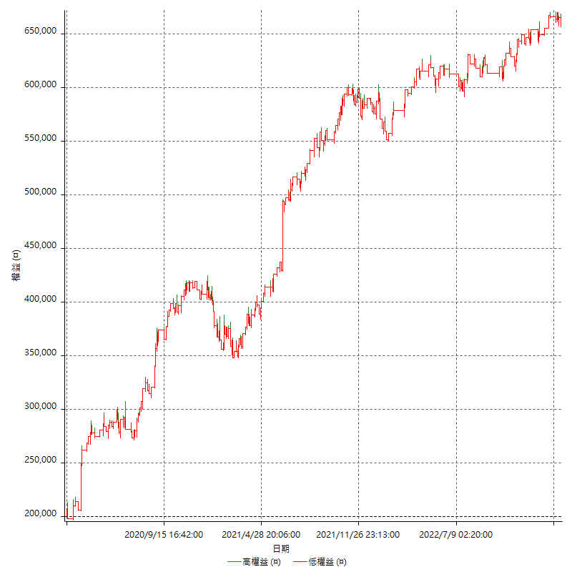

詳細權益曲線及績效拉回

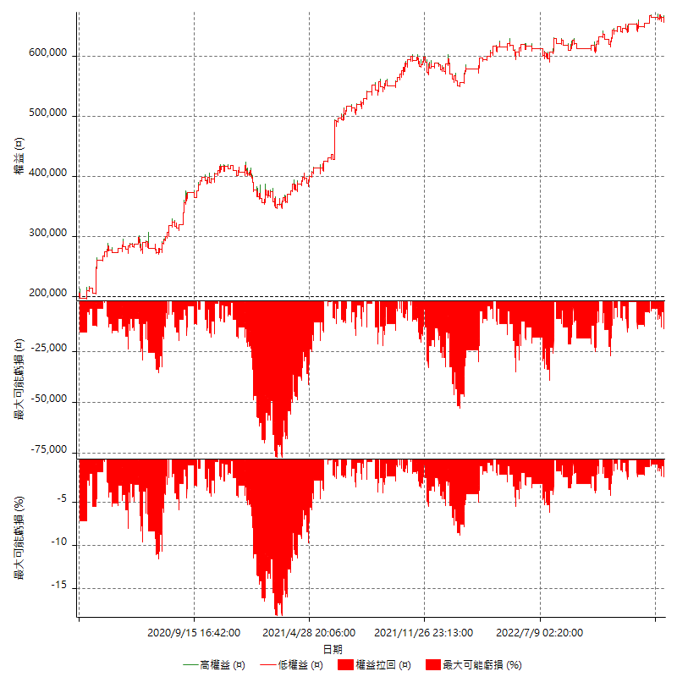

多單詳細權益曲線

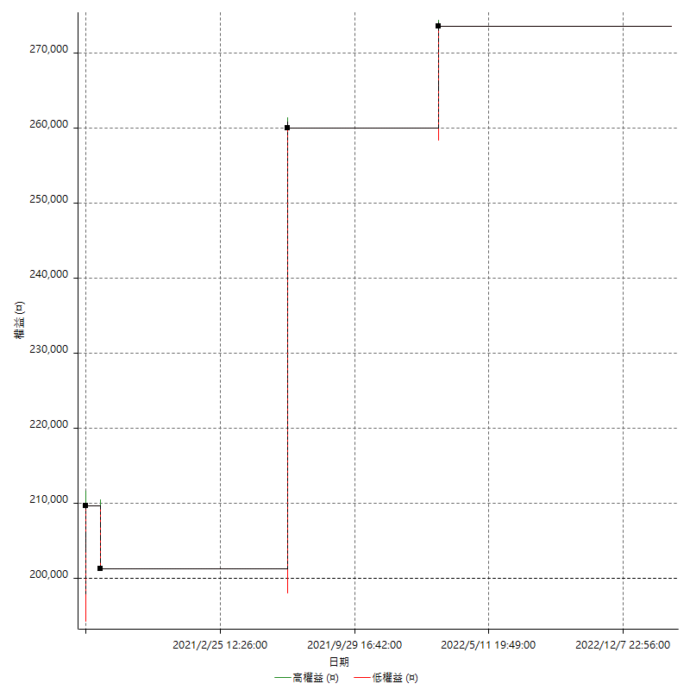

空單詳細權益曲線

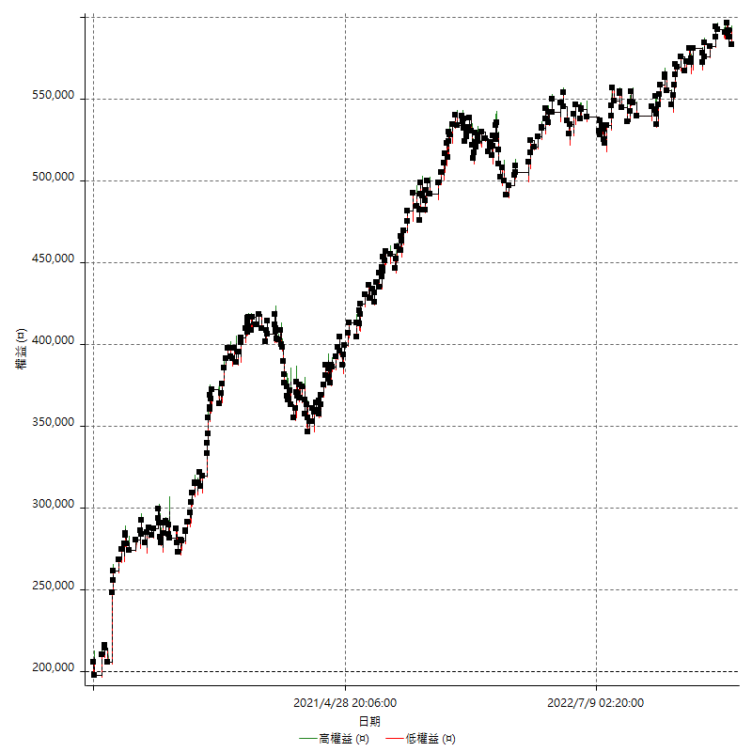

權益增加 & 拉回

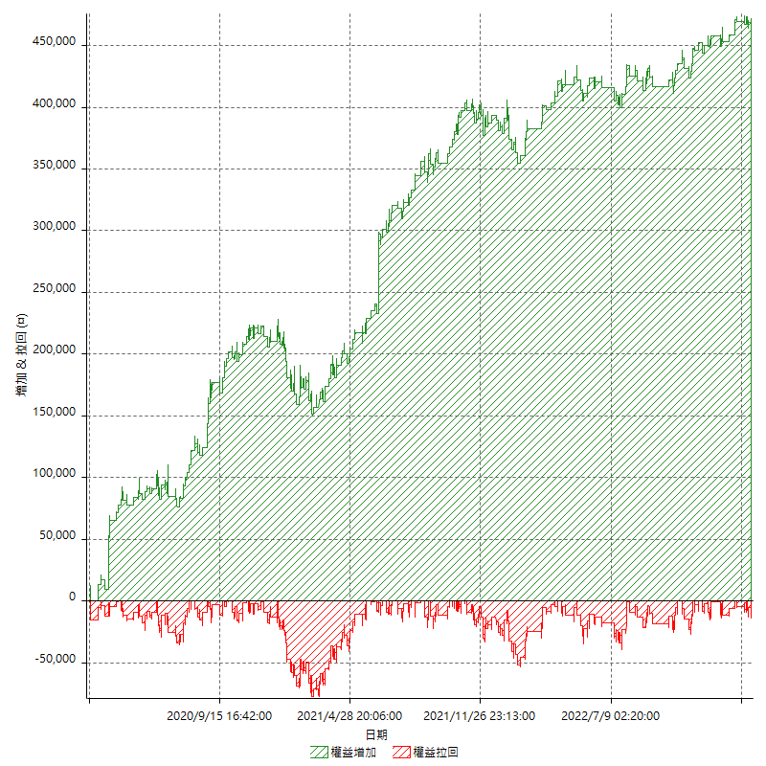

權益增加 & 拉回(%)

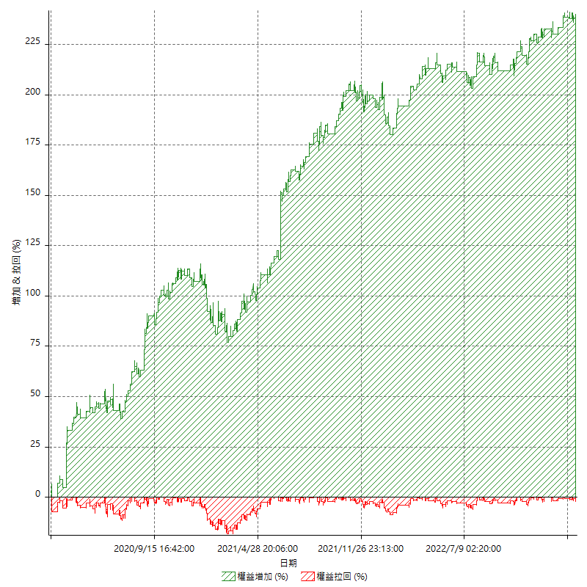

平倉權益曲線

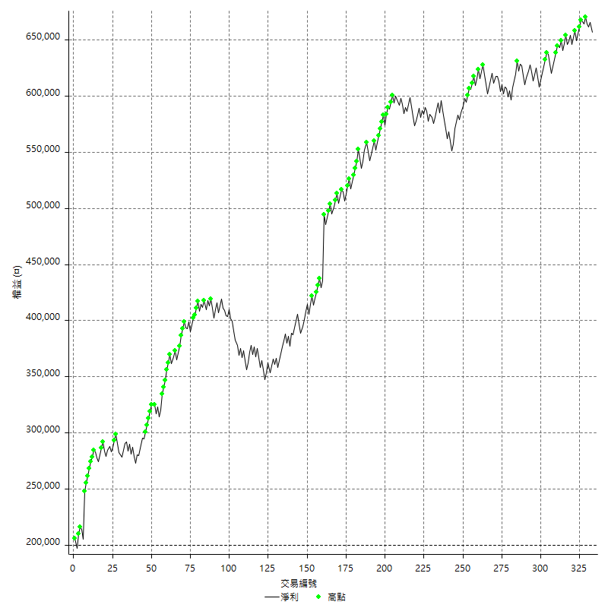

平倉權益曲線及績效拉回

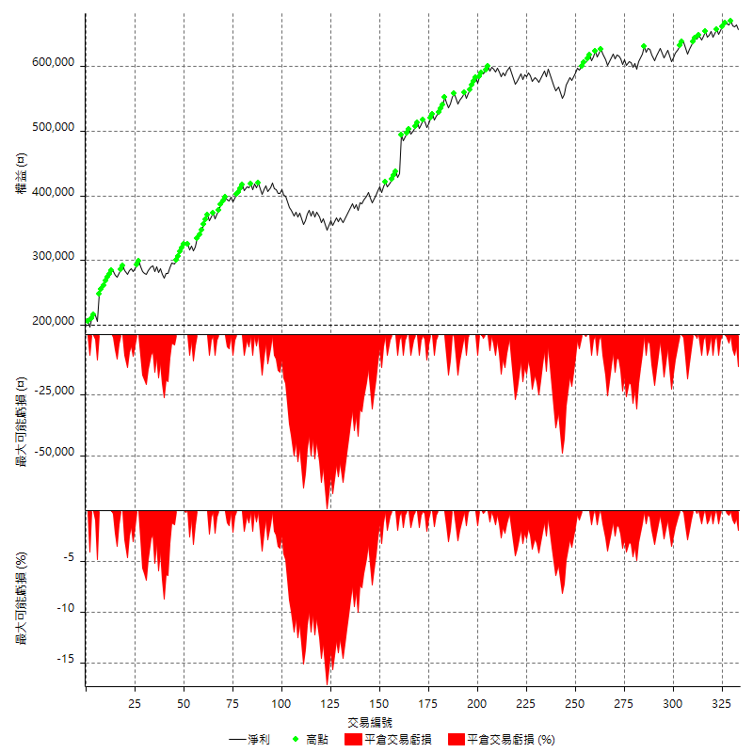

買進持有績效



月增值指數

交易分析
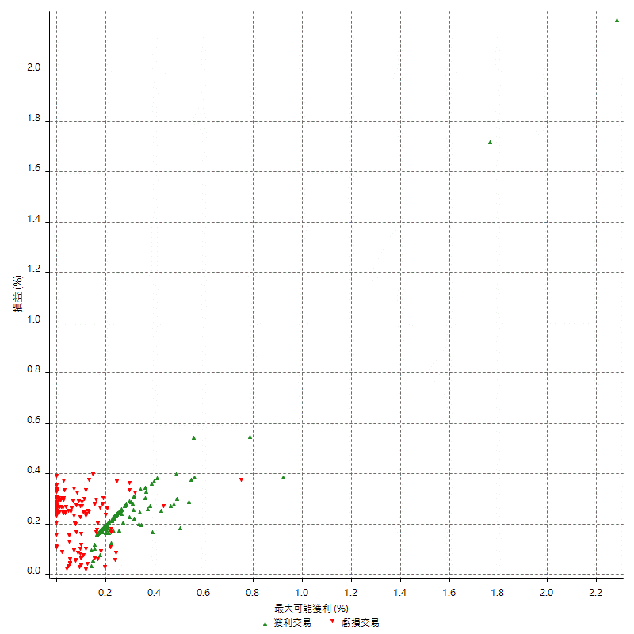
總交易分析

 | 所有交易 | 多單 | 空單
交易總次數 | 333 | 4 | 329
未平倉交易總數量 | 0 | 0 | 0
獲利交易次數 | 197 | 3 | 194
虧損交易次數 | 136 | 1 | 135
勝率 | 59.159159159 | 75 | 58.96656535
平均交易(獲利 & 虧損) | 1371.7717718 | 18400 | 1164.7416413
平均獲利交易 | 6804.0609137 | 27333.333333 | 6486.5979381
平均虧損交易 | -6497.0588235 | -8400 | -6482.962963
平均獲利/平均虧損 比率 | 1.047252472 | 3.253968254 | 1.0005606966
最大的交易獲利 | 58800 | 58800 | 42600
最大的交易虧損 | -8400 | -8400 | -8400
平倉交易的平均K棒數 | 3.2 | 5.5 | 3.2
獲利平倉交易的平均K棒數 | 3 | 5.7 | 2.9
虧損平倉交易的平均K棒數 | 3.6 | 5 | 3.6
平倉交易間的平均K棒數 | n/a | n/a | n/a
獲利平倉交易間的平均K棒數 | 263 | 17458 | 267.1
虧損平倉交易間的平均K棒數 | 381.6 | 52386 | 384.5

極端交易

 | 全部 | 正 | 負
1 Std. Deviation of Avg. Trade | 7724.8493288 | 4802.5486172 | 2797.5635213
平均交易金額 +1標準差 | 9096.6211006 | 11606.609531 | -3699.4953022
平均交易金額 -1標準差 | -6353.077557 | 2001.5122965 | -9294.6223448
極端交易次數 | 5 | 5 | 0
極端交易損益比 |  | 141600

最大獲利/最大虧損

 | 最大可能獲利 | 最大可能虧損
最大值 | 60200 | -8000
最大值日期 | 2021-06-16 | 2020-02-14
平均值 | 5354.954955 | -4426.4264264
最大值 (%) | 2.2821576763 | -0.37136756104
最大值 (%) 日期 | 2020-03-17 | 2020-05-07
平均值 (%) | 0.18496705595 | -0.14920780113
1標準差 | 5078.6596765 | 2873.3127304
平均交易金額 +1標準差 | 10433.614631 | -1553.1136961
平均交易金額 -1標準差 | 276.29527848 | -7299.7391568

交易序列分析

Z值 | 1.6569156582
信賴界限 | 0.90246357864
策略精確預期 | 1371.7717718
最大連續獲利交易次數 | 7
最大連續虧損交易次數 | 6
最大連續獲利金額 | 78600
最大連續虧損金額 | -40400
最大連續獲利 (%) | 38.192419825
最大連續虧損 (%) | -9.8584675451

交易序列統計量

連續獲利 | 序列編號 | 序列的平均獲利 | 下筆交易的平均虧損
1 | 36 | 6222.2222222 | -6238.8888889
2 | 22 | 7622.7272727 | -6381.8181818
3 | 16 | 6054.1666667 | -7550
4 | 5 | 6990 | -6160
5 | 7 | 6188.5714286 | -5800
7 | 2 | 9571.4285714 | -4700
連續虧損 | 序列編號 | 序列的平均虧損 | 下筆交易的平均獲利
1 | 56 | -6778.5714286 | 6346.4285714
2 | 22 | -6440.9090909 | 7672.7272727
3 | 6 | -6144.4444444 | 5633.3333333
4 | 3 | -5800 | 6000
6 | 1 | -6733.3333333 | 6000

總交易

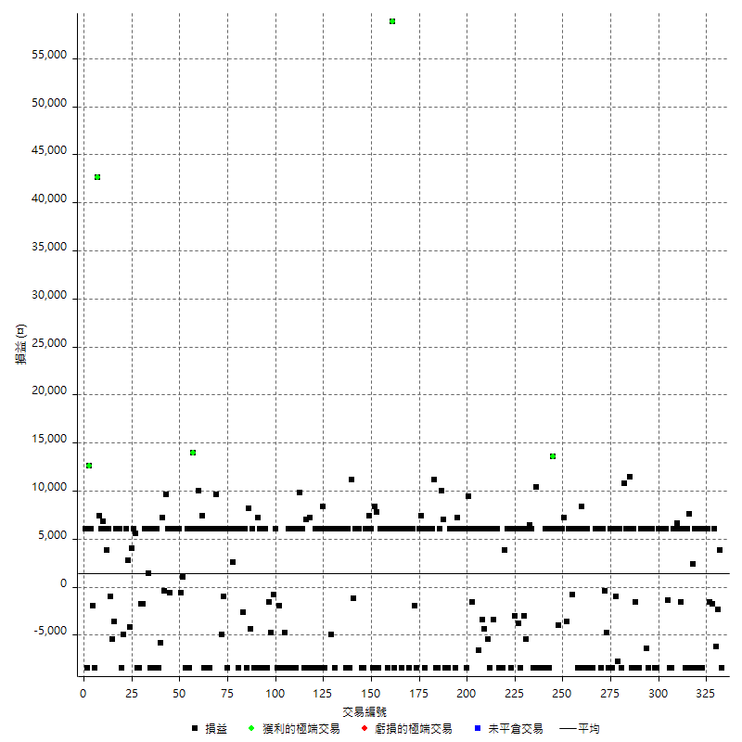

獲利交易

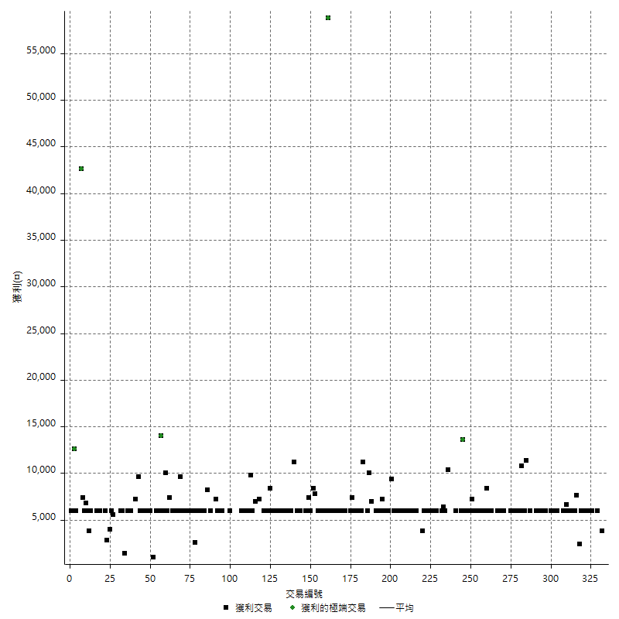

虧損交易

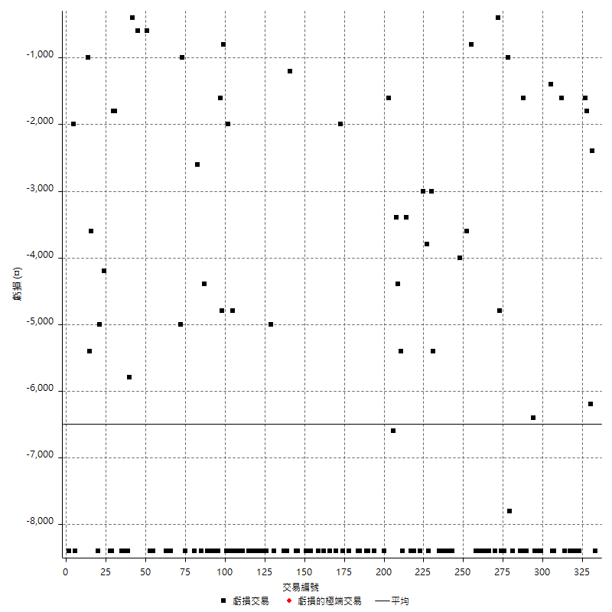

最大可能虧損

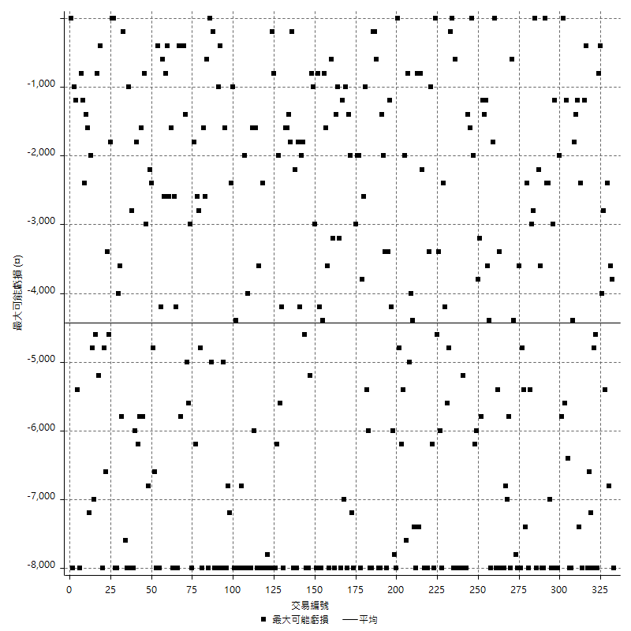

虧損的損益

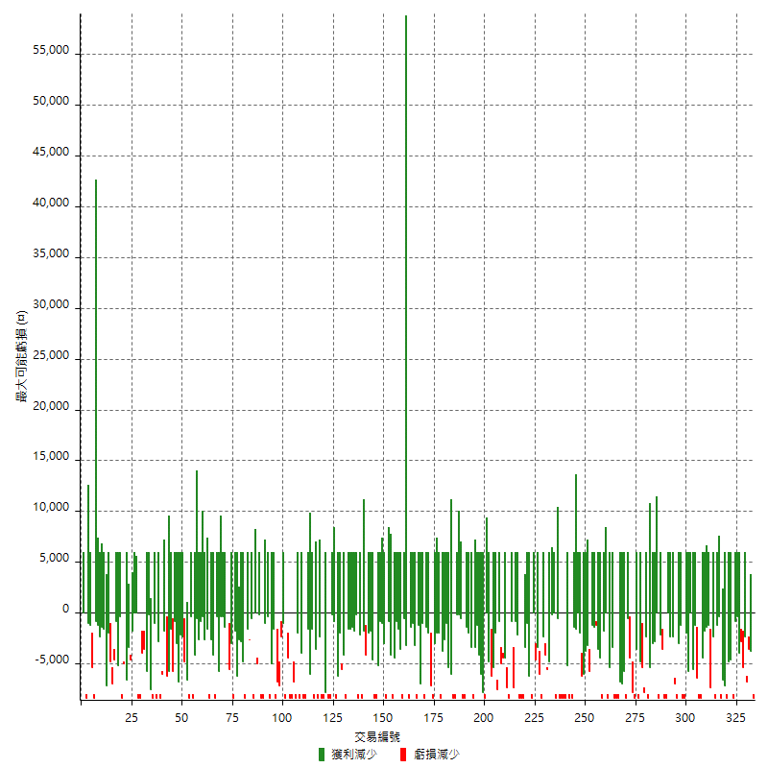

最大虧損幅度

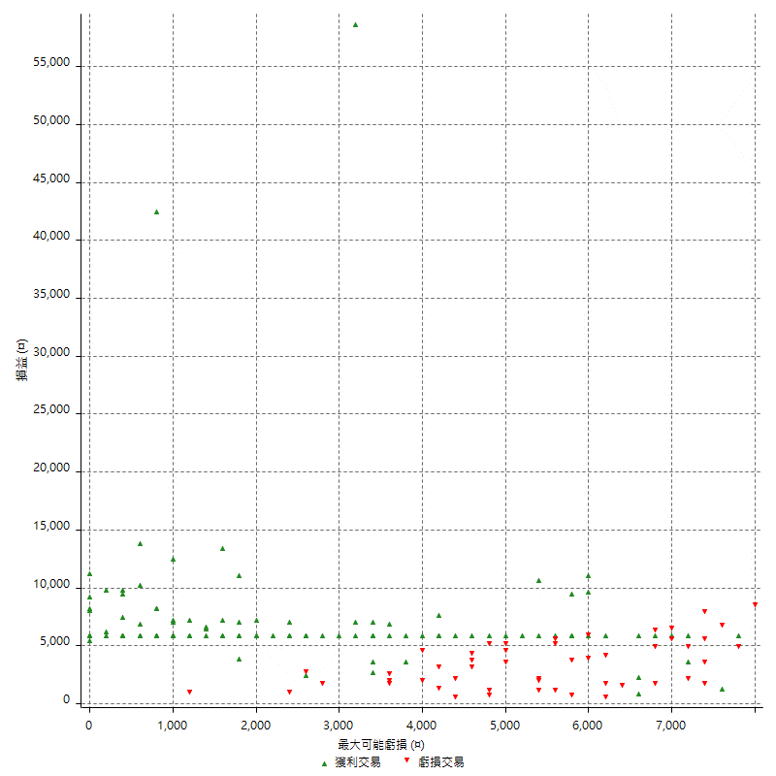

最大虧損幅度 (%)

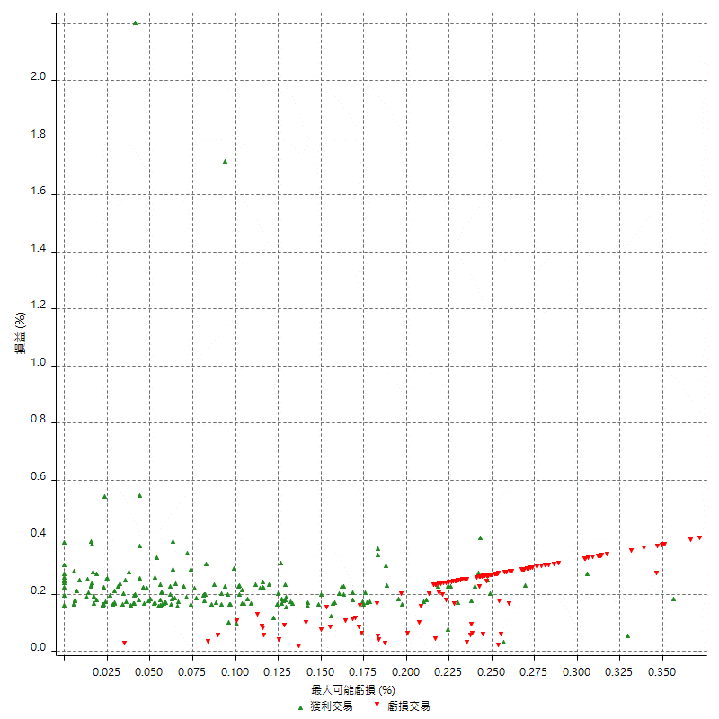

最大可能獲利

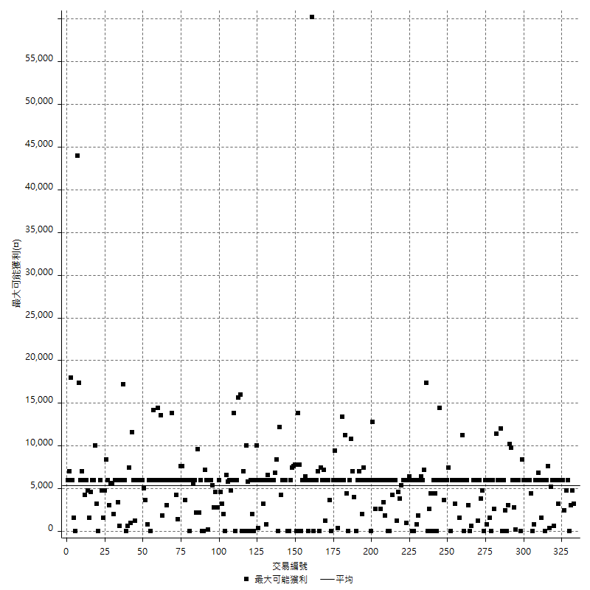

獲利的損益

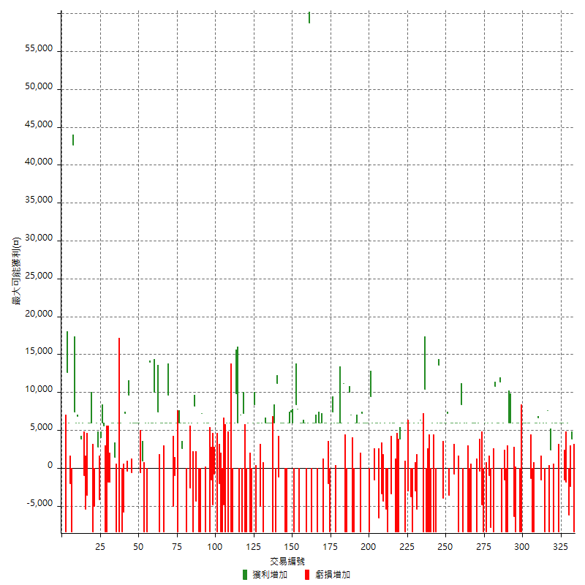

最大獲利幅度

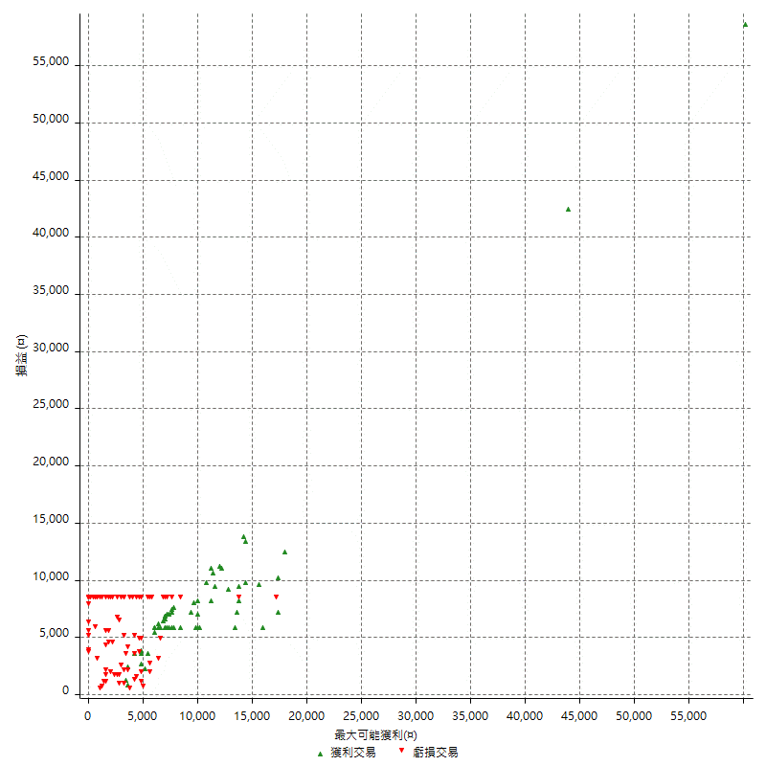

最大獲利幅度 (%)

週期性分析
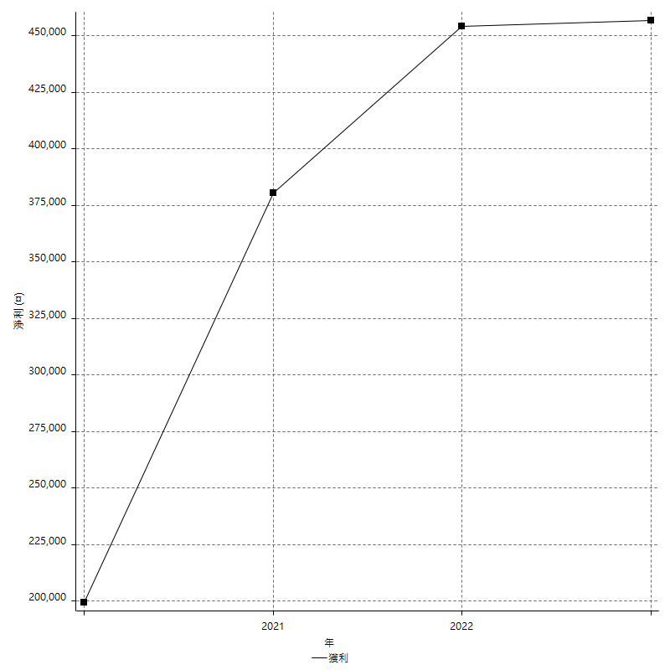
Daily Period Analysis

期間 | 獲利(¤) | 獲利(%) | 毛利 | 毛損 | 交易次數 | 勝率
2023-03-07 | -8400 | -1.2627781118 | 0 | -8400 | 1 | 0
2023-03-02 | 1400 | 0.21090689967 | 3800 | -2400 | 2 | 50
2023-03-01 | -6200 | -0.92537313433 | 0 | -6200 | 1 | 0
2023-02-24 | 6000 | 0.90361445783 | 6000 | 0 | 1 | 100
2023-02-21 | -1800 | -0.27035145689 | 0 | -1800 | 1 | 0
2023-02-09 | -1600 | -0.23973629008 | 0 | -1600 | 1 | 0
2023-02-07 | 12000 | 1.8309429356 | 12000 | 0 | 2 | 100
2023-01-17 | 6000 | 0.92392978134 | 6000 | 0 | 1 | 100
2023-01-06 | -2400 | -0.3682111077 | 6000 | -8400 | 2 | 50
2023-01-04 | -2400 | -0.36686028737 | 6000 | -8400 | 2 | 50
2022-12-19 | 6000 | 0.9256402345 | 6000 | 0 | 1 | 100
2022-12-15 | 2400 | 0.37163208424 | 2400 | 0 | 1 | 100
2022-12-14 | -8400 | -1.2840110058 | 0 | -8400 | 1 | 0
2022-12-13 | 7600 | 1.175378905 | 7600 | 0 | 1 | 100
2022-12-07 | 6000 | 0.93662191695 | 6000 | 0 | 1 | 100
2022-12-05 | -8400 | -1.2942989214 | 0 | -8400 | 1 | 0
2022-11-29 | 6000 | 0.93312597201 | 6000 | 0 | 1 | 100
2022-11-22 | -1600 | -0.24821594787 | 0 | -1600 | 1 | 0
2022-11-18 | 12600 | 1.9936708861 | 12600 | 0 | 2 | 100
2022-11-17 | 6000 | 0.95846645367 | 6000 | 0 | 1 | 100
2022-11-16 | 6000 | 0.96774193548 | 6000 | 0 | 1 | 100
2022-11-14 | -8400 | -1.3367281986 | 0 | -8400 | 1 | 0
2022-11-04 | -8400 | -1.3190954774 | 0 | -8400 | 1 | 0
2022-11-02 | 4600 | 0.72761784245 | 6000 | -1400 | 2 | 50
2022-10-26 | 6000 | 0.95816033216 | 6000 | 0 | 1 | 100
2022-10-24 | 6000 | 0.96742986134 | 6000 | 0 | 1 | 100
2022-10-21 | 6000 | 0.97688049495 | 6000 | 0 | 1 | 100
2022-10-19 | -2400 | -0.38923126825 | 6000 | -8400 | 2 | 50
2022-10-18 | -2400 | -0.38772213247 | 6000 | -8400 | 2 | 50
2022-10-12 | 6000 | 0.97879282219 | 6000 | 0 | 1 | 100
2022-09-15 | -8400 | -1.351786289 | 0 | -8400 | 1 | 0
2022-09-08 | -6400 | -1.0194329404 | 0 | -6400 | 1 | 0
2022-09-06 | 6000 | 0.96494049534 | 6000 | 0 | 1 | 100
2022-09-05 | 6000 | 0.97434231893 | 6000 | 0 | 1 | 100
2022-09-02 | 6000 | 0.9839291571 | 6000 | 0 | 1 | 100
2022-08-30 | -8400 | -1.3587835652 | 0 | -8400 | 1 | 0
2022-08-19 | -8400 | -1.3405681455 | 0 | -8400 | 1 | 0
2022-08-17 | 4400 | 0.70716811315 | 6000 | -1600 | 2 | 50
2022-08-09 | -8400 | -1.3320647003 | 0 | -8400 | 1 | 0
2022-08-04 | 11400 | 1.8410852713 | 11400 | 0 | 1 | 100
2022-08-03 | 12000 | 1.976284585 | 12000 | 0 | 2 | 100
2022-07-27 | 10800 | 1.8108651911 | 10800 | 0 | 1 | 100
2022-07-25 | -8400 | -1.3888888889 | 0 | -8400 | 1 | 0
2022-07-22 | 6000 | 1.002004008 | 6000 | 0 | 1 | 100
2022-07-21 | -7800 | -1.2858555885 | 0 | -7800 | 1 | 0
2022-07-19 | 5000 | 0.83111702128 | 6000 | -1000 | 2 | 50
2022-07-15 | -2400 | -0.39735099338 | 6000 | -8400 | 2 | 50
2022-07-14 | -8400 | -1.3716525147 | 0 | -8400 | 1 | 0
2022-06-24 | -4800 | -0.77770576798 | 0 | -4800 | 1 | 0
2022-06-15 | 5600 | 0.91563113146 | 6000 | -400 | 2 | 50
2022-06-14 | -8400 | -1.3548387097 | 0 | -8400 | 1 | 0
2022-06-06 | 6000 | 0.97719869707 | 6000 | 0 | 1 | 100
2022-06-01 | 6000 | 0.98684210526 | 6000 | 0 | 1 | 100
2022-05-26 | 6000 | 0.99667774086 | 6000 | 0 | 1 | 100
2022-05-25 | -8400 | -1.376146789 | 0 | -8400 | 1 | 0
2022-05-23 | -8400 | -1.3574660633 | 0 | -8400 | 1 | 0
2022-05-16 | -2400 | -0.38634900193 | 6000 | -8400 | 2 | 50
2022-05-11 | 6000 | 0.97529258778 | 6000 | 0 | 1 | 100
2022-04-26 | 0 | 0 | 8400 | -8400 | 2 | 50
2022-04-21 | 6000 | 0.98489822718 | 6000 | 0 | 1 | 100
2022-04-20 | -8400 | -1.3601036269 | 0 | -8400 | 1 | 0
2022-04-14 | 12000 | 1.9815059445 | 12000 | 0 | 2 | 100
2022-04-08 | 5200 | 0.86608927382 | 6000 | -800 | 2 | 50
2022-03-31 | 6000 | 1.0094212651 | 6000 | 0 | 1 | 100
2022-03-24 | -3600 | -0.60200668896 | 0 | -3600 | 1 | 0
2022-03-18 | 13200 | 2.2571819425 | 13200 | 0 | 2 | 100
2022-03-16 | 6000 | 1.0366275052 | 6000 | 0 | 1 | 100
2022-02-21 | 2000 | 0.346740638 | 6000 | -4000 | 2 | 50
2022-02-18 | 6000 | 1.0511562719 | 6000 | 0 | 1 | 100
2022-02-17 | 13600 | 2.4407753051 | 13600 | 0 | 1 | 100
2022-02-10 | 6000 | 1.0885341074 | 6000 | 0 | 1 | 100
2022-01-26 | -8400 | -1.5010721944 | 0 | -8400 | 1 | 0
2022-01-24 | -8400 | -1.4788732394 | 0 | -8400 | 1 | 0
2022-01-20 | 6000 | 1.0676156584 | 6000 | 0 | 1 | 100
2022-01-18 | -8400 | -1.4726507714 | 0 | -8400 | 1 | 0
2022-01-13 | -16800 | -2.8610354223 | 0 | -16800 | 2 | 0
2022-01-11 | 2000 | 0.34176349966 | 10400 | -8400 | 2 | 50
2022-01-10 | -2400 | -0.40844111641 | 6000 | -8400 | 2 | 50
2022-01-05 | 12400 | 2.1557719054 | 12400 | 0 | 2 | 100
2022-01-03 | -5400 | -0.93007233896 | 0 | -5400 | 1 | 0
2021-12-29 | 3000 | 0.51939058172 | 6000 | -3000 | 2 | 50
2021-12-27 | -8400 | -1.433447099 | 0 | -8400 | 1 | 0
2021-12-22 | -3800 | -0.64428619871 | 0 | -3800 | 1 | 0
2021-12-15 | 6000 | 1.0277492292 | 6000 | 0 | 1 | 100
2021-12-09 | 3000 | 0.51652892562 | 6000 | -3000 | 2 | 50
2021-12-07 | -8400 | -1.4256619145 | 0 | -8400 | 1 | 0
2021-12-06 | 12000 | 2.079002079 | 12000 | 0 | 2 | 100
2021-12-03 | 3800 | 0.66271363795 | 3800 | 0 | 1 | 100
2021-12-02 | -8400 | -1.4437951186 | 0 | -8400 | 1 | 0
2021-12-01 | -8400 | -1.4232463572 | 0 | -8400 | 1 | 0
2021-11-29 | -8400 | -1.4032743067 | 0 | -8400 | 1 | 0
2021-11-25 | 6000 | 1.0124873439 | 6000 | 0 | 1 | 100
2021-11-24 | 6000 | 1.0228435049 | 6000 | 0 | 1 | 100
2021-11-22 | 2600 | 0.44520547945 | 6000 | -3400 | 2 | 50
2021-11-18 | -8400 | -1.4179608373 | 0 | -8400 | 1 | 0
2021-11-17 | 600 | 0.10138560324 | 6000 | -5400 | 2 | 50
2021-11-16 | -7800 | -1.3008672448 | 0 | -7800 | 2 | 0
2021-11-12 | 6000 | 1.0107816712 | 6000 | 0 | 1 | 100
2021-11-05 | -6600 | -1.0996334555 | 0 | -6600 | 1 | 0
2021-11-03 | 6000 | 1.0097610232 | 6000 | 0 | 1 | 100
2021-10-28 | 6000 | 1.0200612037 | 6000 | 0 | 1 | 100
2021-10-25 | -1600 | -0.27127839946 | 0 | -1600 | 1 | 0
2021-10-22 | 15400 | 2.6810584958 | 15400 | 0 | 2 | 100
2021-10-21 | -8400 | -1.4413177763 | 0 | -8400 | 1 | 0
2021-10-20 | 6000 | 1.040221914 | 6000 | 0 | 1 | 100
2021-10-18 | 6000 | 1.0511562719 | 6000 | 0 | 1 | 100
2021-10-14 | 6000 | 1.0623229462 | 6000 | 0 | 1 | 100
2021-10-08 | 6000 | 1.0737294202 | 6000 | 0 | 1 | 100
2021-10-05 | 7200 | 1.3052936911 | 7200 | 0 | 1 | 100
2021-09-17 | -8400 | -1.5 | 0 | -8400 | 1 | 0
2021-09-14 | 6000 | 1.083032491 | 6000 | 0 | 1 | 100
2021-09-13 | 6000 | 1.0948905109 | 6000 | 0 | 1 | 100
2021-09-09 | -2400 | -0.43604651163 | 6000 | -8400 | 2 | 50
2021-09-06 | -8400 | -1.5032211883 | 0 | -8400 | 1 | 0
2021-09-02 | 17000 | 3.1376891842 | 17000 | 0 | 2 | 100
2021-09-01 | -2400 | -0.44101433297 | 6000 | -8400 | 2 | 50
2021-08-27 | -8400 | -1.5200868621 | 0 | -8400 | 1 | 0
2021-08-20 | 11200 | 2.0687107499 | 11200 | 0 | 1 | 100
2021-08-12 | 12000 | 2.2667170382 | 12000 | 0 | 2 | 100
2021-08-05 | 6000 | 1.1463507833 | 6000 | 0 | 1 | 100
2021-08-03 | 6000 | 1.1596443757 | 6000 | 0 | 1 | 100
2021-08-02 | -2400 | -0.46171604463 | 6000 | -8400 | 2 | 50
2021-07-26 | 7400 | 1.4441842311 | 7400 | 0 | 1 | 100
2021-07-23 | 6000 | 1.1848341232 | 6000 | 0 | 1 | 100
2021-07-22 | -8400 | -1.6317016317 | 0 | -8400 | 1 | 0
2021-07-15 | -2000 | -0.38699690402 | 0 | -2000 | 1 | 0
2021-07-07 | 6000 | 1.1746280345 | 6000 | 0 | 1 | 100
2021-07-06 | 6000 | 1.1885895404 | 6000 | 0 | 1 | 100
2021-07-02 | -2400 | -0.47318611987 | 6000 | -8400 | 2 | 50
2021-07-01 | 12000 | 2.4232633279 | 12000 | 0 | 2 | 100
2021-06-28 | -2400 | -0.48231511254 | 6000 | -8400 | 2 | 50
2021-06-22 | 6000 | 1.2205044752 | 6000 | 0 | 1 | 100
2021-06-18 | -2400 | -0.48582995951 | 6000 | -8400 | 2 | 50
2021-06-16 | 64800 | 15.097856477 | 64800 | 0 | 2 | 100
2021-06-10 | -8400 | -1.9195612431 | 0 | -8400 | 1 | 0
2021-06-08 | 6000 | 1.390176089 | 6000 | 0 | 1 | 100
2021-06-02 | 6000 | 1.4097744361 | 6000 | 0 | 1 | 100
2021-05-26 | 12000 | 2.9013539652 | 12000 | 0 | 2 | 100
2021-05-24 | -600 | -0.14485755674 | 7800 | -8400 | 2 | 50
2021-05-19 | 0 | 0 | 8400 | -8400 | 2 | 50
2021-05-06 | 6000 | 1.4698677119 | 6000 | 0 | 1 | 100
2021-05-05 | 7400 | 1.8463073852 | 7400 | 0 | 1 | 100
2021-04-28 | 6000 | 1.5197568389 | 6000 | 0 | 1 | 100
2021-04-27 | 6000 | 1.5432098765 | 6000 | 0 | 1 | 100
2021-04-23 | -8400 | -2.1148036254 | 0 | -8400 | 1 | 0
2021-04-20 | -2400 | -0.6006006006 | 6000 | -8400 | 2 | 50
2021-04-16 | 6000 | 1.5243902439 | 6000 | 0 | 1 | 100
2021-04-14 | 6000 | 1.5479876161 | 6000 | 0 | 1 | 100
2021-04-07 | 10000 | 2.6483050847 | 11200 | -1200 | 2 | 50
2021-04-01 | -8400 | -2.1761658031 | 0 | -8400 | 1 | 0
2021-03-31 | 6000 | 1.5789473684 | 6000 | 0 | 1 | 100
2021-03-30 | -8400 | -2.1627188465 | 0 | -8400 | 1 | 0
2021-03-25 | 12000 | 3.1880977683 | 12000 | 0 | 2 | 100
2021-03-23 | 6000 | 1.6198704104 | 6000 | 0 | 1 | 100
2021-03-17 | 12000 | 3.3482142857 | 12000 | 0 | 2 | 100
2021-03-15 | -2400 | -0.66518847007 | 6000 | -8400 | 2 | 50
2021-03-12 | -5000 | -1.3668671405 | 0 | -5000 | 1 | 0
2021-03-10 | 6000 | 1.6675931073 | 6000 | 0 | 1 | 100
2021-03-08 | 6000 | 1.6958733748 | 6000 | 0 | 1 | 100
2021-03-03 | 0 | 0 | 8400 | -8400 | 2 | 50
2021-02-25 | 6000 | 1.7251293847 | 6000 | 0 | 1 | 100
2021-02-23 | -16800 | -4.6077893582 | 0 | -16800 | 2 | 0
2021-02-22 | 6000 | 1.6731734523 | 6000 | 0 | 1 | 100
2021-02-18 | -16800 | -4.4752264251 | 0 | -16800 | 2 | 0
2021-02-03 | 7200 | 1.9554589897 | 7200 | 0 | 1 | 100
2021-02-01 | -8400 | -2.2304832714 | 0 | -8400 | 1 | 0
2021-01-29 | 7000 | 1.8939393939 | 7000 | 0 | 1 | 100
2021-01-27 | -8400 | -2.2222222222 | 0 | -8400 | 1 | 0
2021-01-26 | 15800 | 4.3622308117 | 15800 | 0 | 2 | 100
2021-01-25 | 6000 | 1.6844469399 | 6000 | 0 | 1 | 100
2021-01-20 | -8400 | -2.3038946791 | 0 | -8400 | 1 | 0
2021-01-15 | -8400 | -2.2520107239 | 0 | -8400 | 1 | 0
2021-01-14 | 6000 | 1.6348773842 | 6000 | 0 | 1 | 100
2021-01-12 | -8400 | -2.2376132126 | 0 | -8400 | 1 | 0
2021-01-11 | -2400 | -0.6352567496 | 6000 | -8400 | 2 | 50
2021-01-05 | -13200 | -3.3759590793 | 0 | -13200 | 2 | 0
2021-01-04 | -8400 | -2.1031547321 | 0 | -8400 | 1 | 0
2020-12-31 | -2000 | -0.49825610364 | 0 | -2000 | 1 | 0
2020-12-30 | -8400 | -2.0497803807 | 0 | -8400 | 1 | 0
2020-12-29 | 6000 | 1.485884101 | 6000 | 0 | 1 | 100
2020-12-25 | -800 | -0.19772614928 | 0 | -800 | 1 | 0
2020-12-23 | -4800 | -1.1724474841 | 0 | -4800 | 1 | 0
2020-12-22 | -1600 | -0.38929440389 | 0 | -1600 | 1 | 0
2020-12-21 | -8400 | -2.0028612303 | 0 | -8400 | 1 | 0
2020-12-18 | 12000 | 2.9455081001 | 12000 | 0 | 2 | 100
2020-12-08 | -2400 | -0.58565153734 | 6000 | -8400 | 2 | 50
2020-12-07 | 7200 | 1.7883755589 | 7200 | 0 | 1 | 100
2020-12-03 | -8400 | -2.0437956204 | 0 | -8400 | 1 | 0
2020-11-27 | -8400 | -2.0028612303 | 0 | -8400 | 1 | 0
2020-11-24 | 6000 | 1.4513788099 | 6000 | 0 | 1 | 100
2020-11-18 | -4400 | -1.0531354715 | 0 | -4400 | 1 | 0
2020-11-12 | 8200 | 2.001953125 | 8200 | 0 | 1 | 100
2020-11-11 | -8400 | -2.009569378 | 0 | -8400 | 1 | 0
2020-11-06 | 6000 | 1.4563106796 | 6000 | 0 | 1 | 100
2020-11-05 | 3400 | 0.83210964268 | 6000 | -2600 | 2 | 50
2020-11-04 | -2400 | -0.58394160584 | 6000 | -8400 | 2 | 50
2020-11-02 | 6000 | 1.4814814815 | 6000 | 0 | 1 | 100
2020-10-26 | 8600 | 2.1695257316 | 8600 | 0 | 2 | 100
2020-10-20 | 6000 | 1.5368852459 | 6000 | 0 | 1 | 100
2020-10-16 | -8400 | -2.1063189569 | 0 | -8400 | 1 | 0
2020-10-14 | 6000 | 1.5274949084 | 6000 | 0 | 1 | 100
2020-10-12 | -1000 | -0.25393600813 | 0 | -1000 | 1 | 0
2020-10-07 | -5000 | -1.2537612839 | 0 | -5000 | 1 | 0
2020-09-29 | 6000 | 1.5274949084 | 6000 | 0 | 1 | 100
2020-09-25 | 6000 | 1.5511892451 | 6000 | 0 | 1 | 100
2020-09-23 | 9600 | 2.545068929 | 9600 | 0 | 1 | 100
2020-09-21 | 6000 | 1.6163793103 | 6000 | 0 | 1 | 100
2020-09-18 | 6000 | 1.6429353779 | 6000 | 0 | 1 | 100
2020-09-15 | -8400 | -2.2483940043 | 0 | -8400 | 1 | 0
2020-09-03 | 6000 | 1.6322089227 | 6000 | 0 | 1 | 100
2020-09-02 | 6000 | 1.6592920354 | 6000 | 0 | 1 | 100
2020-09-01 | -1000 | -0.27578599007 | 7400 | -8400 | 2 | 50
2020-08-31 | 6000 | 1.6825574874 | 6000 | 0 | 1 | 100
2020-08-27 | 16000 | 4.6975924839 | 16000 | 0 | 2 | 100
2020-08-26 | 20000 | 6.2383031815 | 20000 | 0 | 2 | 100
2020-08-19 | 6000 | 1.9071837254 | 6000 | 0 | 1 | 100
2020-08-14 | -8400 | -2.600619195 | 0 | -8400 | 1 | 0
2020-08-13 | 6000 | 1.8927444795 | 6000 | 0 | 1 | 100
2020-08-11 | -7400 | -2.281134402 | 1000 | -8400 | 2 | 50
2020-08-06 | 5400 | 1.6927899687 | 6000 | -600 | 2 | 50
2020-07-31 | 12000 | 3.9087947883 | 12000 | 0 | 2 | 100
2020-07-29 | 6000 | 1.9933554817 | 6000 | 0 | 1 | 100
2020-07-24 | 6000 | 2.0338983051 | 6000 | 0 | 1 | 100
2020-07-22 | 5400 | 1.864640884 | 6000 | -600 | 2 | 50
2020-07-20 | 9600 | 3.4285714286 | 9600 | 0 | 1 | 100
2020-07-15 | -400 | -0.14265335235 | 0 | -400 | 1 | 0
2020-07-14 | 7200 | 2.635431918 | 7200 | 0 | 1 | 100
2020-07-09 | -5800 | -2.0788530466 | 0 | -5800 | 1 | 0
2020-07-08 | -8400 | -2.9227557411 | 0 | -8400 | 1 | 0
2020-07-07 | 6000 | 2.132196162 | 6000 | 0 | 1 | 100
2020-06-23 | -8400 | -2.8985507246 | 0 | -8400 | 1 | 0
2020-06-22 | -2400 | -0.82135523614 | 6000 | -8400 | 2 | 50
2020-06-17 | 1400 | 0.48143053645 | 1400 | 0 | 1 | 100
2020-06-11 | 12000 | 4.3041606887 | 12000 | 0 | 2 | 100
2020-06-09 | -3600 | -1.2747875354 | 0 | -3600 | 2 | 0
2020-06-08 | -8400 | -2.8885832187 | 0 | -8400 | 1 | 0
2020-06-05 | -8400 | -2.807486631 | 0 | -8400 | 1 | 0
2020-06-04 | 11600 | 4.033379694 | 11600 | 0 | 2 | 100
2020-05-27 | 4000 | 1.4104372355 | 4000 | 0 | 1 | 100
2020-05-25 | -4200 | -1.4593467686 | 0 | -4200 | 1 | 0
2020-05-20 | 2800 | 0.98245614035 | 2800 | 0 | 1 | 100
2020-05-18 | 6000 | 2.1505376344 | 6000 | 0 | 1 | 100
2020-05-13 | -5000 | -1.7605633803 | 0 | -5000 | 1 | 0
2020-05-07 | -2400 | -0.83798882682 | 6000 | -8400 | 2 | 50
2020-05-06 | 6000 | 2.1398002853 | 6000 | 0 | 1 | 100
2020-04-28 | 6000 | 2.1865889213 | 6000 | 0 | 1 | 100
2020-04-16 | -3600 | -1.2949640288 | 0 | -3600 | 1 | 0
2020-04-10 | -5400 | -1.9054340155 | 0 | -5400 | 1 | 0
2020-04-09 | 5000 | 1.7959770115 | 6000 | -1000 | 2 | 50
2020-04-08 | 3800 | 1.3838310269 | 3800 | 0 | 1 | 100
2020-04-01 | 6000 | 2.2338049144 | 6000 | 0 | 1 | 100
2020-03-27 | 6800 | 2.5974025974 | 6800 | 0 | 1 | 100
2020-03-18 | 13400 | 5.3945249597 | 13400 | 0 | 2 | 100
2020-03-17 | 42600 | 20.699708455 | 42600 | 0 | 1 | 100
2020-03-10 | -8400 | -3.9215686275 | 0 | -8400 | 1 | 0
2020-03-04 | 4000 | 1.9029495718 | 6000 | -2000 | 2 | 50
2020-02-27 | 12600 | 6.3765182186 | 12600 | 0 | 1 | 100
2020-02-14 | -8400 | -4.0776699029 | 0 | -8400 | 1 | 0
2020-02-13 | 6000 | 3 | 6000 | 0 | 1 | 100

Daily Rolling Period Analysis

期間 | 獲利(¤) | 獲利(%) | 毛利 | 毛損 | 交易次數 | 勝率
當日 - 2023/3/7 | -8400 | -0.29158567065 | 0 | -8400 | 1 | 0
2023/3/6 - 2023/3/7 | -8400 | -0.29158567065 | 0 | -8400 | 1 | 0
2023/3/5 - 2023/3/7 | -8400 | -0.29158567065 | 0 | -8400 | 1 | 0
2023/3/4 - 2023/3/7 | -8400 | -0.29158567065 | 0 | -8400 | 1 | 0
2023/3/3 - 2023/3/7 | -8400 | -0.29158567065 | 0 | -8400 | 1 | 0
2023/3/2 - 2023/3/7 | -7000 | -0.24363079493 | 3800 | -10800 | 3 | 33.333333333
2023/3/1 - 2023/3/7 | -13200 | -0.45941807044 | 3800 | -17000 | 4 | 25
2023/2/28 - 2023/3/7 | -13200 | -0.45941807044 | 3800 | -17000 | 4 | 25
2023/2/27 - 2023/3/7 | -13200 | -0.45941807044 | 3800 | -17000 | 4 | 25
2023/2/26 - 2023/3/7 | -13200 | -0.45941807044 | 3800 | -17000 | 4 | 25
2023/2/25 - 2023/3/7 | -13200 | -0.45941807044 | 3800 | -17000 | 4 | 25
2023/2/24 - 2023/3/7 | -7200 | -0.25164266741 | 9800 | -17000 | 5 | 40
2023/2/23 - 2023/3/7 | -7200 | -0.25164266741 | 9800 | -17000 | 5 | 40
2023/2/22 - 2023/3/7 | -7200 | -0.25164266741 | 9800 | -17000 | 5 | 40
2023/2/21 - 2023/3/7 | -9000 | -0.31455333427 | 9800 | -18800 | 6 | 33.333333333
2023/2/20 - 2023/3/7 | -9000 | -0.31455333427 | 9800 | -18800 | 6 | 33.333333333
2023/2/19 - 2023/3/7 | -9000 | -0.31455333427 | 9800 | -18800 | 6 | 33.333333333
2023/2/18 - 2023/3/7 | -9000 | -0.31455333427 | 9800 | -18800 | 6 | 33.333333333
2023/2/17 - 2023/3/7 | -9000 | -0.31455333427 | 9800 | -18800 | 6 | 33.333333333
2023/2/16 - 2023/3/7 | -9000 | -0.31455333427 | 9800 | -18800 | 6 | 33.333333333
2023/2/15 - 2023/3/7 | -9000 | -0.31455333427 | 9800 | -18800 | 6 | 33.333333333
2023/2/14 - 2023/3/7 | -9000 | -0.31455333427 | 9800 | -18800 | 6 | 33.333333333
2023/2/13 - 2023/3/7 | -9000 | -0.31455333427 | 9800 | -18800 | 6 | 33.333333333
2023/2/12 - 2023/3/7 | -9000 | -0.31455333427 | 9800 | -18800 | 6 | 33.333333333
2023/2/11 - 2023/3/7 | -9000 | -0.31455333427 | 9800 | -18800 | 6 | 33.333333333
2023/2/10 - 2023/3/7 | -9000 | -0.31455333427 | 9800 | -18800 | 6 | 33.333333333
2023/2/9 - 2023/3/7 | -10600 | -0.37047392702 | 9800 | -20400 | 7 | 28.571428571
2023/2/8 - 2023/3/7 | -10600 | -0.37047392702 | 9800 | -20400 | 7 | 28.571428571
2023/2/7 - 2023/3/7 | 1400 | 0.04934442408 | 21800 | -20400 | 9 | 44.444444444
2023/2/6 - 2023/3/7 | 1400 | 0.04934442408 | 21800 | -20400 | 9 | 44.444444444
2023/2/5 - 2023/3/7 | 1400 | 0.04934442408 | 21800 | -20400 | 9 | 44.444444444
2023/2/4 - 2023/3/7 | 1400 | 0.04934442408 | 21800 | -20400 | 9 | 44.444444444
2023/2/3 - 2023/3/7 | 1400 | 0.04934442408 | 21800 | -20400 | 9 | 44.444444444
2023/2/2 - 2023/3/7 | 1400 | 0.04934442408 | 21800 | -20400 | 9 | 44.444444444
2023/2/1 - 2023/3/7 | 1400 | 0.04934442408 | 21800 | -20400 | 9 | 44.444444444
2023/1/31 - 2023/3/7 | 1400 | 0.04934442408 | 21800 | -20400 | 9 | 44.444444444
2023/1/30 - 2023/3/7 | 1400 | 0.04934442408 | 21800 | -20400 | 9 | 44.444444444
2023/1/29 - 2023/3/7 | 1400 | 0.04934442408 | 21800 | -20400 | 9 | 44.444444444
2023/1/28 - 2023/3/7 | 1400 | 0.04934442408 | 21800 | -20400 | 9 | 44.444444444
2023/1/27 - 2023/3/7 | 1400 | 0.04934442408 | 21800 | -20400 | 9 | 44.444444444
2023/1/26 - 2023/3/7 | 1400 | 0.04934442408 | 21800 | -20400 | 9 | 44.444444444
2023/1/25 - 2023/3/7 | 1400 | 0.04934442408 | 21800 | -20400 | 9 | 44.444444444
2023/1/24 - 2023/3/7 | 1400 | 0.04934442408 | 21800 | -20400 | 9 | 44.444444444
2023/1/23 - 2023/3/7 | 1400 | 0.04934442408 | 21800 | -20400 | 9 | 44.444444444
2023/1/22 - 2023/3/7 | 1400 | 0.04934442408 | 21800 | -20400 | 9 | 44.444444444
2023/1/21 - 2023/3/7 | 1400 | 0.04934442408 | 21800 | -20400 | 9 | 44.444444444
2023/1/20 - 2023/3/7 | 1400 | 0.04934442408 | 21800 | -20400 | 9 | 44.444444444
2023/1/19 - 2023/3/7 | 1400 | 0.04934442408 | 21800 | -20400 | 9 | 44.444444444
2023/1/18 - 2023/3/7 | 1400 | 0.04934442408 | 21800 | -20400 | 9 | 44.444444444
2023/1/17 - 2023/3/7 | 7400 | 0.26192835905 | 27800 | -20400 | 10 | 50
2023/1/16 - 2023/3/7 | 7400 | 0.26192835905 | 27800 | -20400 | 10 | 50
2023/1/15 - 2023/3/7 | 7400 | 0.26192835905 | 27800 | -20400 | 10 | 50
2023/1/14 - 2023/3/7 | 7400 | 0.26192835905 | 27800 | -20400 | 10 | 50
2023/1/13 - 2023/3/7 | 7400 | 0.26192835905 | 27800 | -20400 | 10 | 50
2023/1/12 - 2023/3/7 | 7400 | 0.26192835905 | 27800 | -20400 | 10 | 50
2023/1/11 - 2023/3/7 | 7400 | 0.26192835905 | 27800 | -20400 | 10 | 50
2023/1/10 - 2023/3/7 | 7400 | 0.26192835905 | 27800 | -20400 | 10 | 50
2023/1/9 - 2023/3/7 | 7400 | 0.26192835905 | 27800 | -20400 | 10 | 50
2023/1/8 - 2023/3/7 | 7400 | 0.26192835905 | 27800 | -20400 | 10 | 50
2023/1/7 - 2023/3/7 | 7400 | 0.26192835905 | 27800 | -20400 | 10 | 50
2023/1/6 - 2023/3/7 | 5000 | 0.17773354187 | 33800 | -28800 | 12 | 50
2023/1/5 - 2023/3/7 | 5000 | 0.17773354187 | 33800 | -28800 | 12 | 50
2023/1/4 - 2023/3/7 | 2600 | 0.092817363987 | 39800 | -37200 | 14 | 50
2023/1/3 - 2023/3/7 | 2600 | 0.092817363987 | 39800 | -37200 | 14 | 50
2023/1/2 - 2023/3/7 | 2600 | 0.092817363987 | 39800 | -37200 | 14 | 50
2023/1/1 - 2023/3/7 | 2600 | 0.092817363987 | 39800 | -37200 | 14 | 50
2022/12/31 - 2023/3/7 | 2600 | 0.092817363987 | 39800 | -37200 | 14 | 50
2022/12/30 - 2023/3/7 | 2600 | 0.092817363987 | 39800 | -37200 | 14 | 50
2022/12/29 - 2023/3/7 | 2600 | 0.092817363987 | 39800 | -37200 | 14 | 50
2022/12/28 - 2023/3/7 | 2600 | 0.092817363987 | 39800 | -37200 | 14 | 50
2022/12/27 - 2023/3/7 | 2600 | 0.092817363987 | 39800 | -37200 | 14 | 50
2022/12/26 - 2023/3/7 | 2600 | 0.092817363987 | 39800 | -37200 | 14 | 50
2022/12/25 - 2023/3/7 | 2600 | 0.092817363987 | 39800 | -37200 | 14 | 50
2022/12/24 - 2023/3/7 | 2600 | 0.092817363987 | 39800 | -37200 | 14 | 50
2022/12/23 - 2023/3/7 | 2600 | 0.092817363987 | 39800 | -37200 | 14 | 50
2022/12/22 - 2023/3/7 | 2600 | 0.092817363987 | 39800 | -37200 | 14 | 50
2022/12/21 - 2023/3/7 | 2600 | 0.092817363987 | 39800 | -37200 | 14 | 50
2022/12/20 - 2023/3/7 | 2600 | 0.092817363987 | 39800 | -37200 | 14 | 50
2022/12/19 - 2023/3/7 | 8600 | 0.30833213825 | 45800 | -37200 | 15 | 53.333333333
2022/12/18 - 2023/3/7 | 8600 | 0.30833213825 | 45800 | -37200 | 15 | 53.333333333
2022/12/17 - 2023/3/7 | 8600 | 0.30833213825 | 45800 | -37200 | 15 | 53.333333333
2022/12/16 - 2023/3/7 | 8600 | 0.30833213825 | 45800 | -37200 | 15 | 53.333333333
2022/12/15 - 2023/3/7 | 11000 | 0.3950581813 | 48200 | -37200 | 16 | 56.25
2022/12/14 - 2023/3/7 | 2600 | 0.093377388306 | 48200 | -45600 | 17 | 52.941176471
2022/12/13 - 2023/3/7 | 10200 | 0.36833742597 | 55800 | -45600 | 18 | 55.555555556
2022/12/12 - 2023/3/7 | 10200 | 0.36833742597 | 55800 | -45600 | 18 | 55.555555556
2022/12/11 - 2023/3/7 | 10200 | 0.36833742597 | 55800 | -45600 | 18 | 55.555555556
2022/12/10 - 2023/3/7 | 10200 | 0.36833742597 | 55800 | -45600 | 18 | 55.555555556
2022/12/9 - 2023/3/7 | 10200 | 0.36833742597 | 55800 | -45600 | 18 | 55.555555556
2022/12/8 - 2023/3/7 | 10200 | 0.36833742597 | 55800 | -45600 | 18 | 55.555555556
2022/12/7 - 2023/3/7 | 16200 | 0.58755258958 | 61800 | -45600 | 19 | 57.894736842
2022/12/6 - 2023/3/7 | 16200 | 0.58755258958 | 61800 | -45600 | 19 | 57.894736842
2022/12/5 - 2023/3/7 | 7800 | 0.28289569128 | 61800 | -54000 | 20 | 55
2022/12/4 - 2023/3/7 | 7800 | 0.28289569128 | 61800 | -54000 | 20 | 55
2022/12/3 - 2023/3/7 | 7800 | 0.28289569128 | 61800 | -54000 | 20 | 55
2022/12/2 - 2023/3/7 | 7800 | 0.28289569128 | 61800 | -54000 | 20 | 55
2022/12/1 - 2023/3/7 | 7800 | 0.28289569128 | 61800 | -54000 | 20 | 55
2022/11/30 - 2023/3/7 | 7800 | 0.28289569128 | 61800 | -54000 | 20 | 55
2022/11/29 - 2023/3/7 | 13800 | 0.50269561416 | 67800 | -54000 | 21 | 57.142857143
2022/11/28 - 2023/3/7 | 13800 | 0.50269561416 | 67800 | -54000 | 21 | 57.142857143
2022/11/27 - 2023/3/7 | 13800 | 0.50269561416 | 67800 | -54000 | 21 | 57.142857143
2022/11/26 - 2023/3/7 | 13800 | 0.50269561416 | 67800 | -54000 | 21 | 57.142857143
2022/11/25 - 2023/3/7 | 13800 | 0.50269561416 | 67800 | -54000 | 21 | 57.142857143
2022/11/24 - 2023/3/7 | 13800 | 0.50269561416 | 67800 | -54000 | 21 | 57.142857143
2022/11/23 - 2023/3/7 | 13800 | 0.50269561416 | 67800 | -54000 | 21 | 57.142857143
2022/11/22 - 2023/3/7 | 12200 | 0.44441206469 | 67800 | -55600 | 22 | 54.545454546
2022/11/21 - 2023/3/7 | 12200 | 0.44441206469 | 67800 | -55600 | 22 | 54.545454546
2022/11/20 - 2023/3/7 | 12200 | 0.44441206469 | 67800 | -55600 | 22 | 54.545454546
2022/11/19 - 2023/3/7 | 12200 | 0.44441206469 | 67800 | -55600 | 22 | 54.545454546
2022/11/18 - 2023/3/7 | 24800 | 0.91176470588 | 80400 | -55600 | 24 | 58.333333333
2022/11/17 - 2023/3/7 | 30800 | 1.1373707533 | 86400 | -55600 | 25 | 60
2022/11/16 - 2023/3/7 | 36800 | 1.3649851632 | 92400 | -55600 | 26 | 61.538461539
2022/11/15 - 2023/3/7 | 36800 | 1.3649851632 | 92400 | -55600 | 26 | 61.538461539
2022/11/14 - 2023/3/7 | 28400 | 1.0534124629 | 92400 | -64000 | 27 | 59.259259259
2022/11/13 - 2023/3/7 | 28400 | 1.0534124629 | 92400 | -64000 | 27 | 59.259259259
2022/11/12 - 2023/3/7 | 28400 | 1.0534124629 | 92400 | -64000 | 27 | 59.259259259
2022/11/11 - 2023/3/7 | 28400 | 1.0534124629 | 92400 | -64000 | 27 | 59.259259259
2022/11/10 - 2023/3/7 | 28400 | 1.0534124629 | 92400 | -64000 | 27 | 59.259259259
2022/11/9 - 2023/3/7 | 28400 | 1.0534124629 | 92400 | -64000 | 27 | 59.259259259
2022/11/8 - 2023/3/7 | 28400 | 1.0534124629 | 92400 | -64000 | 27 | 59.259259259
2022/11/7 - 2023/3/7 | 28400 | 1.0534124629 | 92400 | -64000 | 27 | 59.259259259
2022/11/6 - 2023/3/7 | 28400 | 1.0534124629 | 92400 | -64000 | 27 | 59.259259259
2022/11/5 - 2023/3/7 | 28400 | 1.0534124629 | 92400 | -64000 | 27 | 59.259259259
2022/11/4 - 2023/3/7 | 20000 | 0.74183976261 | 92400 | -72400 | 28 | 57.142857143
2022/11/3 - 2023/3/7 | 20000 | 0.74183976261 | 92400 | -72400 | 28 | 57.142857143
2022/11/2 - 2023/3/7 | 24600 | 0.91654247392 | 98400 | -73800 | 30 | 56.666666667
2022/11/1 - 2023/3/7 | 24600 | 0.91654247392 | 98400 | -73800 | 30 | 56.666666667
2022/10/31 - 2023/3/7 | 24600 | 0.91654247392 | 98400 | -73800 | 30 | 56.666666667
2022/10/30 - 2023/3/7 | 24600 | 0.91654247392 | 98400 | -73800 | 30 | 56.666666667
2022/10/29 - 2023/3/7 | 24600 | 0.91654247392 | 98400 | -73800 | 30 | 56.666666667
2022/10/28 - 2023/3/7 | 24600 | 0.91654247392 | 98400 | -73800 | 30 | 56.666666667
2022/10/27 - 2023/3/7 | 24600 | 0.91654247392 | 98400 | -73800 | 30 | 56.666666667
2022/10/26 - 2023/3/7 | 30600 | 1.1452095808 | 104400 | -73800 | 31 | 58.064516129
2022/10/25 - 2023/3/7 | 30600 | 1.1452095808 | 104400 | -73800 | 31 | 58.064516129
2022/10/24 - 2023/3/7 | 36600 | 1.3759398496 | 110400 | -73800 | 32 | 59.375
2022/10/23 - 2023/3/7 | 36600 | 1.3759398496 | 110400 | -73800 | 32 | 59.375
2022/10/22 - 2023/3/7 | 36600 | 1.3759398496 | 110400 | -73800 | 32 | 59.375
2022/10/21 - 2023/3/7 | 42600 | 1.6087613293 | 116400 | -73800 | 33 | 60.606060606
2022/10/20 - 2023/3/7 | 42600 | 1.6087613293 | 116400 | -73800 | 33 | 60.606060606
2022/10/19 - 2023/3/7 | 40200 | 1.5250379363 | 122400 | -82200 | 35 | 60
2022/10/18 - 2023/3/7 | 37800 | 1.4405487805 | 128400 | -90600 | 37 | 59.459459459
2022/10/17 - 2023/3/7 | 37800 | 1.4405487805 | 128400 | -90600 | 37 | 59.459459459
2022/10/16 - 2023/3/7 | 37800 | 1.4405487805 | 128400 | -90600 | 37 | 59.459459459
2022/10/15 - 2023/3/7 | 37800 | 1.4405487805 | 128400 | -90600 | 37 | 59.459459459
2022/10/14 - 2023/3/7 | 37800 | 1.4405487805 | 128400 | -90600 | 37 | 59.459459459
2022/10/13 - 2023/3/7 | 37800 | 1.4405487805 | 128400 | -90600 | 37 | 59.459459459
2022/10/12 - 2023/3/7 | 43800 | 1.6768759571 | 134400 | -90600 | 38 | 60.526315789
2022/10/11 - 2023/3/7 | 43800 | 1.6768759571 | 134400 | -90600 | 38 | 60.526315789
2022/10/10 - 2023/3/7 | 43800 | 1.6768759571 | 134400 | -90600 | 38 | 60.526315789
2022/10/9 - 2023/3/7 | 43800 | 1.6768759571 | 134400 | -90600 | 38 | 60.526315789
2022/10/8 - 2023/3/7 | 43800 | 1.6768759571 | 134400 | -90600 | 38 | 60.526315789
2022/10/7 - 2023/3/7 | 43800 | 1.6768759571 | 134400 | -90600 | 38 | 60.526315789
2022/10/6 - 2023/3/7 | 43800 | 1.6768759571 | 134400 | -90600 | 38 | 60.526315789
2022/10/5 - 2023/3/7 | 43800 | 1.6768759571 | 134400 | -90600 | 38 | 60.526315789
2022/10/4 - 2023/3/7 | 43800 | 1.6768759571 | 134400 | -90600 | 38 | 60.526315789
2022/10/3 - 2023/3/7 | 43800 | 1.6768759571 | 134400 | -90600 | 38 | 60.526315789
2022/10/2 - 2023/3/7 | 43800 | 1.6768759571 | 134400 | -90600 | 38 | 60.526315789
2022/10/1 - 2023/3/7 | 43800 | 1.6768759571 | 134400 | -90600 | 38 | 60.526315789
2022/9/30 - 2023/3/7 | 43800 | 1.6768759571 | 134400 | -90600 | 38 | 60.526315789
2022/9/29 - 2023/3/7 | 43800 | 1.6768759571 | 134400 | -90600 | 38 | 60.526315789
2022/9/28 - 2023/3/7 | 43800 | 1.6768759571 | 134400 | -90600 | 38 | 60.526315789
2022/9/27 - 2023/3/7 | 43800 | 1.6768759571 | 134400 | -90600 | 38 | 60.526315789
2022/9/26 - 2023/3/7 | 43800 | 1.6768759571 | 134400 | -90600 | 38 | 60.526315789
2022/9/25 - 2023/3/7 | 43800 | 1.6768759571 | 134400 | -90600 | 38 | 60.526315789
2022/9/24 - 2023/3/7 | 43800 | 1.6768759571 | 134400 | -90600 | 38 | 60.526315789
2022/9/23 - 2023/3/7 | 43800 | 1.6768759571 | 134400 | -90600 | 38 | 60.526315789
2022/9/22 - 2023/3/7 | 43800 | 1.6768759571 | 134400 | -90600 | 38 | 60.526315789
2022/9/21 - 2023/3/7 | 43800 | 1.6768759571 | 134400 | -90600 | 38 | 60.526315789
2022/9/20 - 2023/3/7 | 43800 | 1.6768759571 | 134400 | -90600 | 38 | 60.526315789
2022/9/19 - 2023/3/7 | 43800 | 1.6768759571 | 134400 | -90600 | 38 | 60.526315789
2022/9/18 - 2023/3/7 | 43800 | 1.6768759571 | 134400 | -90600 | 38 | 60.526315789
2022/9/17 - 2023/3/7 | 43800 | 1.6768759571 | 134400 | -90600 | 38 | 60.526315789
2022/9/16 - 2023/3/7 | 43800 | 1.6768759571 | 134400 | -90600 | 38 | 60.526315789
2022/9/15 - 2023/3/7 | 35400 | 1.3552833078 | 134400 | -99000 | 39 | 58.974358974
2022/9/14 - 2023/3/7 | 35400 | 1.3552833078 | 134400 | -99000 | 39 | 58.974358974
2022/9/13 - 2023/3/7 | 35400 | 1.3552833078 | 134400 | -99000 | 39 | 58.974358974
2022/9/12 - 2023/3/7 | 35400 | 1.3552833078 | 134400 | -99000 | 39 | 58.974358974
2022/9/11 - 2023/3/7 | 35400 | 1.3552833078 | 134400 | -99000 | 39 | 58.974358974
2022/9/10 - 2023/3/7 | 35400 | 1.3552833078 | 134400 | -99000 | 39 | 58.974358974
2022/9/9 - 2023/3/7 | 35400 | 1.3552833078 | 134400 | -99000 | 39 | 58.974358974
2022/9/8 - 2023/3/7 | 29000 | 1.1102603369 | 134400 | -105400 | 40 | 57.5
2022/9/7 - 2023/3/7 | 29000 | 1.1102603369 | 134400 | -105400 | 40 | 57.5
2022/9/6 - 2023/3/7 | 35000 | 1.3461538462 | 140400 | -105400 | 41 | 58.536585366
2022/9/5 - 2023/3/7 | 41000 | 1.5842349304 | 146400 | -105400 | 42 | 59.523809524
2022/9/4 - 2023/3/7 | 41000 | 1.5842349304 | 146400 | -105400 | 42 | 59.523809524
2022/9/3 - 2023/3/7 | 41000 | 1.5842349304 | 146400 | -105400 | 42 | 59.523809524
2022/9/2 - 2023/3/7 | 47000 | 1.8245341615 | 152400 | -105400 | 43 | 60.465116279
2022/9/1 - 2023/3/7 | 47000 | 1.8245341615 | 152400 | -105400 | 43 | 60.465116279
2022/8/31 - 2023/3/7 | 47000 | 1.8245341615 | 152400 | -105400 | 43 | 60.465116279
2022/8/30 - 2023/3/7 | 38600 | 1.498447205 | 152400 | -113800 | 44 | 59.090909091
2022/8/29 - 2023/3/7 | 38600 | 1.498447205 | 152400 | -113800 | 44 | 59.090909091
2022/8/28 - 2023/3/7 | 38600 | 1.498447205 | 152400 | -113800 | 44 | 59.090909091
2022/8/27 - 2023/3/7 | 38600 | 1.498447205 | 152400 | -113800 | 44 | 59.090909091
2022/8/26 - 2023/3/7 | 38600 | 1.498447205 | 152400 | -113800 | 44 | 59.090909091
2022/8/25 - 2023/3/7 | 38600 | 1.498447205 | 152400 | -113800 | 44 | 59.090909091
2022/8/24 - 2023/3/7 | 38600 | 1.498447205 | 152400 | -113800 | 44 | 59.090909091
2022/8/23 - 2023/3/7 | 38600 | 1.498447205 | 152400 | -113800 | 44 | 59.090909091
2022/8/22 - 2023/3/7 | 38600 | 1.498447205 | 152400 | -113800 | 44 | 59.090909091
2022/8/21 - 2023/3/7 | 38600 | 1.498447205 | 152400 | -113800 | 44 | 59.090909091
2022/8/20 - 2023/3/7 | 38600 | 1.498447205 | 152400 | -113800 | 44 | 59.090909091
2022/8/19 - 2023/3/7 | 30200 | 1.1723602484 | 152400 | -122200 | 45 | 57.777777778
2022/8/18 - 2023/3/7 | 30200 | 1.1723602484 | 152400 | -122200 | 45 | 57.777777778
2022/8/17 - 2023/3/7 | 34600 | 1.3494539782 | 158400 | -123800 | 47 | 57.446808511
2022/8/16 - 2023/3/7 | 34600 | 1.3494539782 | 158400 | -123800 | 47 | 57.446808511
2022/8/15 - 2023/3/7 | 34600 | 1.3494539782 | 158400 | -123800 | 47 | 57.446808511
2022/8/14 - 2023/3/7 | 34600 | 1.3494539782 | 158400 | -123800 | 47 | 57.446808511
2022/8/13 - 2023/3/7 | 34600 | 1.3494539782 | 158400 | -123800 | 47 | 57.446808511
2022/8/12 - 2023/3/7 | 34600 | 1.3494539782 | 158400 | -123800 | 47 | 57.446808511
2022/8/11 - 2023/3/7 | 34600 | 1.3494539782 | 158400 | -123800 | 47 | 57.446808511
2022/8/10 - 2023/3/7 | 34600 | 1.3494539782 | 158400 | -123800 | 47 | 57.446808511
2022/8/9 - 2023/3/7 | 26200 | 1.0218408736 | 158400 | -132200 | 48 | 56.25
2022/8/8 - 2023/3/7 | 26200 | 1.0218408736 | 158400 | -132200 | 48 | 56.25
2022/8/7 - 2023/3/7 | 26200 | 1.0218408736 | 158400 | -132200 | 48 | 56.25
2022/8/6 - 2023/3/7 | 26200 | 1.0218408736 | 158400 | -132200 | 48 | 56.25
2022/8/5 - 2023/3/7 | 26200 | 1.0218408736 | 158400 | -132200 | 48 | 56.25
2022/8/4 - 2023/3/7 | 37600 | 1.4796159295 | 169800 | -132200 | 49 | 57.142857143
2022/8/3 - 2023/3/7 | 49600 | 1.9704433498 | 181800 | -132200 | 51 | 58.823529412
2022/8/2 - 2023/3/7 | 49600 | 1.9704433498 | 181800 | -132200 | 51 | 58.823529412
2022/8/1 - 2023/3/7 | 49600 | 1.9704433498 | 181800 | -132200 | 51 | 58.823529412
2022/7/31 - 2023/3/7 | 49600 | 1.9704433498 | 181800 | -132200 | 51 | 58.823529412
2022/7/30 - 2023/3/7 | 49600 | 1.9704433498 | 181800 | -132200 | 51 | 58.823529412
2022/7/29 - 2023/3/7 | 49600 | 1.9704433498 | 181800 | -132200 | 51 | 58.823529412
2022/7/28 - 2023/3/7 | 49600 | 1.9704433498 | 181800 | -132200 | 51 | 58.823529412
2022/7/27 - 2023/3/7 | 60400 | 2.420259657 | 192600 | -132200 | 52 | 59.615384615
2022/7/26 - 2023/3/7 | 60400 | 2.420259657 | 192600 | -132200 | 52 | 59.615384615
2022/7/25 - 2023/3/7 | 52000 | 2.0836672544 | 192600 | -140600 | 53 | 58.490566038
2022/7/24 - 2023/3/7 | 52000 | 2.0836672544 | 192600 | -140600 | 53 | 58.490566038
2022/7/23 - 2023/3/7 | 52000 | 2.0836672544 | 192600 | -140600 | 53 | 58.490566038
2022/7/22 - 2023/3/7 | 58000 | 2.3353196972 | 198600 | -140600 | 54 | 59.259259259
2022/7/21 - 2023/3/7 | 50200 | 2.0212594621 | 198600 | -148400 | 55 | 58.181818182
2022/7/20 - 2023/3/7 | 50200 | 2.0212594621 | 198600 | -148400 | 55 | 58.181818182
2022/7/19 - 2023/3/7 | 55200 | 2.2333710956 | 204600 | -149400 | 57 | 57.894736842
2022/7/18 - 2023/3/7 | 55200 | 2.2333710956 | 204600 | -149400 | 57 | 57.894736842
2022/7/17 - 2023/3/7 | 55200 | 2.2333710956 | 204600 | -149400 | 57 | 57.894736842
2022/7/16 - 2023/3/7 | 55200 | 2.2333710956 | 204600 | -149400 | 57 | 57.894736842
2022/7/15 - 2023/3/7 | 52800 | 2.1466905188 | 210600 | -157800 | 59 | 57.627118644
2022/7/14 - 2023/3/7 | 44400 | 1.8051715726 | 210600 | -166200 | 60 | 56.666666667
2022/7/13 - 2023/3/7 | 44400 | 1.8051715726 | 210600 | -166200 | 60 | 56.666666667
2022/7/12 - 2023/3/7 | 44400 | 1.8051715726 | 210600 | -166200 | 60 | 56.666666667
2022/7/11 - 2023/3/7 | 44400 | 1.8051715726 | 210600 | -166200 | 60 | 56.666666667
2022/7/10 - 2023/3/7 | 44400 | 1.8051715726 | 210600 | -166200 | 60 | 56.666666667
2022/7/9 - 2023/3/7 | 44400 | 1.8051715726 | 210600 | -166200 | 60 | 56.666666667
2022/7/8 - 2023/3/7 | 44400 | 1.8051715726 | 210600 | -166200 | 60 | 56.666666667
2022/7/7 - 2023/3/7 | 44400 | 1.8051715726 | 210600 | -166200 | 60 | 56.666666667
2022/7/6 - 2023/3/7 | 44400 | 1.8051715726 | 210600 | -166200 | 60 | 56.666666667
2022/7/5 - 2023/3/7 | 44400 | 1.8051715726 | 210600 | -166200 | 60 | 56.666666667
2022/7/4 - 2023/3/7 | 44400 | 1.8051715726 | 210600 | -166200 | 60 | 56.666666667
2022/7/3 - 2023/3/7 | 44400 | 1.8051715726 | 210600 | -166200 | 60 | 56.666666667
2022/7/2 - 2023/3/7 | 44400 | 1.8051715726 | 210600 | -166200 | 60 | 56.666666667
2022/7/1 - 2023/3/7 | 44400 | 1.8051715726 | 210600 | -166200 | 60 | 56.666666667
2022/6/30 - 2023/3/7 | 44400 | 1.8051715726 | 210600 | -166200 | 60 | 56.666666667
2022/6/29 - 2023/3/7 | 44400 | 1.8051715726 | 210600 | -166200 | 60 | 56.666666667
2022/6/28 - 2023/3/7 | 44400 | 1.8051715726 | 210600 | -166200 | 60 | 56.666666667
2022/6/27 - 2023/3/7 | 44400 | 1.8051715726 | 210600 | -166200 | 60 | 56.666666667
2022/6/26 - 2023/3/7 | 44400 | 1.8051715726 | 210600 | -166200 | 60 | 56.666666667
2022/6/25 - 2023/3/7 | 44400 | 1.8051715726 | 210600 | -166200 | 60 | 56.666666667
2022/6/24 - 2023/3/7 | 39600 | 1.6100178891 | 210600 | -171000 | 61 | 55.737704918
2022/6/23 - 2023/3/7 | 39600 | 1.6100178891 | 210600 | -171000 | 61 | 55.737704918
2022/6/22 - 2023/3/7 | 39600 | 1.6100178891 | 210600 | -171000 | 61 | 55.737704918
2022/6/21 - 2023/3/7 | 39600 | 1.6100178891 | 210600 | -171000 | 61 | 55.737704918
2022/6/20 - 2023/3/7 | 39600 | 1.6100178891 | 210600 | -171000 | 61 | 55.737704918
2022/6/19 - 2023/3/7 | 39600 | 1.6100178891 | 210600 | -171000 | 61 | 55.737704918
2022/6/18 - 2023/3/7 | 39600 | 1.6100178891 | 210600 | -171000 | 61 | 55.737704918
2022/6/17 - 2023/3/7 | 39600 | 1.6100178891 | 210600 | -171000 | 61 | 55.737704918
2022/6/16 - 2023/3/7 | 39600 | 1.6100178891 | 210600 | -171000 | 61 | 55.737704918
2022/6/15 - 2023/3/7 | 45200 | 1.8467069783 | 216600 | -171400 | 63 | 55.555555556
2022/6/14 - 2023/3/7 | 36800 | 1.503513646 | 216600 | -179800 | 64 | 54.6875
2022/6/13 - 2023/3/7 | 36800 | 1.503513646 | 216600 | -179800 | 64 | 54.6875
2022/6/12 - 2023/3/7 | 36800 | 1.503513646 | 216600 | -179800 | 64 | 54.6875
2022/6/11 - 2023/3/7 | 36800 | 1.503513646 | 216600 | -179800 | 64 | 54.6875
2022/6/10 - 2023/3/7 | 36800 | 1.503513646 | 216600 | -179800 | 64 | 54.6875
2022/6/9 - 2023/3/7 | 36800 | 1.503513646 | 216600 | -179800 | 64 | 54.6875
2022/6/8 - 2023/3/7 | 36800 | 1.503513646 | 216600 | -179800 | 64 | 54.6875
2022/6/7 - 2023/3/7 | 36800 | 1.503513646 | 216600 | -179800 | 64 | 54.6875
2022/6/6 - 2023/3/7 | 42800 | 1.7572672032 | 222600 | -179800 | 65 | 55.384615385
2022/6/5 - 2023/3/7 | 42800 | 1.7572672032 | 222600 | -179800 | 65 | 55.384615385
2022/6/4 - 2023/3/7 | 42800 | 1.7572672032 | 222600 | -179800 | 65 | 55.384615385
2022/6/3 - 2023/3/7 | 42800 | 1.7572672032 | 222600 | -179800 | 65 | 55.384615385
2022/6/2 - 2023/3/7 | 42800 | 1.7572672032 | 222600 | -179800 | 65 | 55.384615385
2022/6/1 - 2023/3/7 | 48800 | 2.0135335864 | 228600 | -179800 | 66 | 56.060606061
2022/5/31 - 2023/3/7 | 48800 | 2.0135335864 | 228600 | -179800 | 66 | 56.060606061
2022/5/30 - 2023/3/7 | 48800 | 2.0135335864 | 228600 | -179800 | 66 | 56.060606061
2022/5/29 - 2023/3/7 | 48800 | 2.0135335864 | 228600 | -179800 | 66 | 56.060606061
2022/5/28 - 2023/3/7 | 48800 | 2.0135335864 | 228600 | -179800 | 66 | 56.060606061
2022/5/27 - 2023/3/7 | 48800 | 2.0135335864 | 228600 | -179800 | 66 | 56.060606061
2022/5/26 - 2023/3/7 | 54800 | 2.2723503069 | 234600 | -179800 | 67 | 56.71641791
2022/5/25 - 2023/3/7 | 46400 | 1.9240338365 | 234600 | -188200 | 68 | 55.882352941
2022/5/24 - 2023/3/7 | 46400 | 1.9240338365 | 234600 | -188200 | 68 | 55.882352941
2022/5/23 - 2023/3/7 | 38000 | 1.5757173661 | 234600 | -196600 | 69 | 55.072463768
2022/5/22 - 2023/3/7 | 38000 | 1.5757173661 | 234600 | -196600 | 69 | 55.072463768
2022/5/21 - 2023/3/7 | 38000 | 1.5757173661 | 234600 | -196600 | 69 | 55.072463768
2022/5/20 - 2023/3/7 | 38000 | 1.5757173661 | 234600 | -196600 | 69 | 55.072463768
2022/5/19 - 2023/3/7 | 38000 | 1.5757173661 | 234600 | -196600 | 69 | 55.072463768
2022/5/18 - 2023/3/7 | 38000 | 1.5757173661 | 234600 | -196600 | 69 | 55.072463768
2022/5/17 - 2023/3/7 | 38000 | 1.5757173661 | 234600 | -196600 | 69 | 55.072463768
2022/5/16 - 2023/3/7 | 35600 | 1.4835805968 | 240600 | -205000 | 71 | 54.929577465
2022/5/15 - 2023/3/7 | 35600 | 1.4835805968 | 240600 | -205000 | 71 | 54.929577465
2022/5/14 - 2023/3/7 | 35600 | 1.4835805968 | 240600 | -205000 | 71 | 54.929577465
2022/5/13 - 2023/3/7 | 35600 | 1.4835805968 | 240600 | -205000 | 71 | 54.929577465
2022/5/12 - 2023/3/7 | 35600 | 1.4835805968 | 240600 | -205000 | 71 | 54.929577465
2022/5/11 - 2023/3/7 | 41600 | 1.7423353996 | 246600 | -205000 | 72 | 55.555555556
2022/5/10 - 2023/3/7 | 41600 | 1.7423353996 | 246600 | -205000 | 72 | 55.555555556
2022/5/9 - 2023/3/7 | 41600 | 1.7423353996 | 246600 | -205000 | 72 | 55.555555556
2022/5/8 - 2023/3/7 | 41600 | 1.7423353996 | 246600 | -205000 | 72 | 55.555555556
2022/5/7 - 2023/3/7 | 41600 | 1.7423353996 | 246600 | -205000 | 72 | 55.555555556
2022/5/6 - 2023/3/7 | 41600 | 1.7423353996 | 246600 | -205000 | 72 | 55.555555556
2022/5/5 - 2023/3/7 | 41600 | 1.7423353996 | 246600 | -205000 | 72 | 55.555555556
2022/5/4 - 2023/3/7 | 41600 | 1.7423353996 | 246600 | -205000 | 72 | 55.555555556
2022/5/3 - 2023/3/7 | 41600 | 1.7423353996 | 246600 | -205000 | 72 | 55.555555556
2022/5/2 - 2023/3/7 | 41600 | 1.7423353996 | 246600 | -205000 | 72 | 55.555555556
2022/5/1 - 2023/3/7 | 41600 | 1.7423353996 | 246600 | -205000 | 72 | 55.555555556
2022/4/30 - 2023/3/7 | 41600 | 1.7423353996 | 246600 | -205000 | 72 | 55.555555556
2022/4/29 - 2023/3/7 | 41600 | 1.7423353996 | 246600 | -205000 | 72 | 55.555555556
2022/4/28 - 2023/3/7 | 41600 | 1.7423353996 | 246600 | -205000 | 72 | 55.555555556
2022/4/27 - 2023/3/7 | 41600 | 1.7423353996 | 246600 | -205000 | 72 | 55.555555556
2022/4/26 - 2023/3/7 | 41600 | 1.7546819639 | 255000 | -213400 | 74 | 55.405405405
2022/4/25 - 2023/3/7 | 41600 | 1.7546819639 | 255000 | -213400 | 74 | 55.405405405
2022/4/24 - 2023/3/7 | 41600 | 1.7546819639 | 255000 | -213400 | 74 | 55.405405405
2022/4/23 - 2023/3/7 | 41600 | 1.7546819639 | 255000 | -213400 | 74 | 55.405405405
2022/4/22 - 2023/3/7 | 41600 | 1.7546819639 | 255000 | -213400 | 74 | 55.405405405
2022/4/21 - 2023/3/7 | 47600 | 2.0179752416 | 261000 | -213400 | 75 | 56
2022/4/20 - 2023/3/7 | 39200 | 1.6618619637 | 261000 | -221800 | 76 | 55.263157895
2022/4/19 - 2023/3/7 | 39200 | 1.6618619637 | 261000 | -221800 | 76 | 55.263157895
2022/4/18 - 2023/3/7 | 39200 | 1.6618619637 | 261000 | -221800 | 76 | 55.263157895
2022/4/17 - 2023/3/7 | 39200 | 1.6618619637 | 261000 | -221800 | 76 | 55.263157895
2022/4/16 - 2023/3/7 | 39200 | 1.6618619637 | 261000 | -221800 | 76 | 55.263157895
2022/4/15 - 2023/3/7 | 39200 | 1.6618619637 | 261000 | -221800 | 76 | 55.263157895
2022/4/14 - 2023/3/7 | 51200 | 2.1929073154 | 273000 | -221800 | 78 | 56.41025641
2022/4/13 - 2023/3/7 | 51200 | 2.1929073154 | 273000 | -221800 | 78 | 56.41025641
2022/4/12 - 2023/3/7 | 51200 | 2.1929073154 | 273000 | -221800 | 78 | 56.41025641
2022/4/11 - 2023/3/7 | 51200 | 2.1929073154 | 273000 | -221800 | 78 | 56.41025641
2022/4/10 - 2023/3/7 | 51200 | 2.1929073154 | 273000 | -221800 | 78 | 56.41025641
2022/4/9 - 2023/3/7 | 51200 | 2.1929073154 | 273000 | -221800 | 78 | 56.41025641
2022/4/8 - 2023/3/7 | 56400 | 2.4281040124 | 279000 | -222600 | 80 | 56.25
2022/4/7 - 2023/3/7 | 56400 | 2.4281040124 | 279000 | -222600 | 80 | 56.25
2022/4/6 - 2023/3/7 | 56400 | 2.4281040124 | 279000 | -222600 | 80 | 56.25
2022/4/5 - 2023/3/7 | 56400 | 2.4281040124 | 279000 | -222600 | 80 | 56.25
2022/4/4 - 2023/3/7 | 56400 | 2.4281040124 | 279000 | -222600 | 80 | 56.25
2022/4/3 - 2023/3/7 | 56400 | 2.4281040124 | 279000 | -222600 | 80 | 56.25
2022/4/2 - 2023/3/7 | 56400 | 2.4281040124 | 279000 | -222600 | 80 | 56.25
2022/4/1 - 2023/3/7 | 56400 | 2.4281040124 | 279000 | -222600 | 80 | 56.25
2022/3/31 - 2023/3/7 | 62400 | 2.7003635105 | 285000 | -222600 | 81 | 56.790123457
2022/3/30 - 2023/3/7 | 62400 | 2.7003635105 | 285000 | -222600 | 81 | 56.790123457
2022/3/29 - 2023/3/7 | 62400 | 2.7003635105 | 285000 | -222600 | 81 | 56.790123457
2022/3/28 - 2023/3/7 | 62400 | 2.7003635105 | 285000 | -222600 | 81 | 56.790123457
2022/3/27 - 2023/3/7 | 62400 | 2.7003635105 | 285000 | -222600 | 81 | 56.790123457
2022/3/26 - 2023/3/7 | 62400 | 2.7003635105 | 285000 | -222600 | 81 | 56.790123457
2022/3/25 - 2023/3/7 | 62400 | 2.7003635105 | 285000 | -222600 | 81 | 56.790123457
2022/3/24 - 2023/3/7 | 58800 | 2.5445733079 | 285000 | -226200 | 82 | 56.097560976
2022/3/23 - 2023/3/7 | 58800 | 2.5445733079 | 285000 | -226200 | 82 | 56.097560976
2022/3/22 - 2023/3/7 | 58800 | 2.5445733079 | 285000 | -226200 | 82 | 56.097560976
2022/3/21 - 2023/3/7 | 58800 | 2.5445733079 | 285000 | -226200 | 82 | 56.097560976
2022/3/20 - 2023/3/7 | 58800 | 2.5445733079 | 285000 | -226200 | 82 | 56.097560976
2022/3/19 - 2023/3/7 | 58800 | 2.5445733079 | 285000 | -226200 | 82 | 56.097560976
2022/3/18 - 2023/3/7 | 72000 | 3.1518122921 | 298200 | -226200 | 84 | 57.142857143
2022/3/17 - 2023/3/7 | 72000 | 3.1518122921 | 298200 | -226200 | 84 | 57.142857143
2022/3/16 - 2023/3/7 | 78000 | 3.4324942792 | 304200 | -226200 | 85 | 57.647058823
2022/3/15 - 2023/3/7 | 78000 | 3.4324942792 | 304200 | -226200 | 85 | 57.647058823
2022/3/14 - 2023/3/7 | 78000 | 3.4324942792 | 304200 | -226200 | 85 | 57.647058823
2022/3/13 - 2023/3/7 | 78000 | 3.4324942792 | 304200 | -226200 | 85 | 57.647058823
2022/3/12 - 2023/3/7 | 78000 | 3.4324942792 | 304200 | -226200 | 85 | 57.647058823
2022/3/11 - 2023/3/7 | 78000 | 3.4324942792 | 304200 | -226200 | 85 | 57.647058823
2022/3/10 - 2023/3/7 | 78000 | 3.4324942792 | 304200 | -226200 | 85 | 57.647058823
2022/3/9 - 2023/3/7 | 78000 | 3.4324942792 | 304200 | -226200 | 85 | 57.647058823
2022/3/8 - 2023/3/7 | 78000 | 3.4324942792 | 304200 | -226200 | 85 | 57.647058823
2022/3/7 - 2023/3/7 | 78000 | 3.4324942792 | 304200 | -226200 | 85 | 57.647058823
2022/3/6 - 2023/3/7 | 78000 | 3.4324942792 | 304200 | -226200 | 85 | 57.647058823
2022/3/5 - 2023/3/7 | 78000 | 3.4324942792 | 304200 | -226200 | 85 | 57.647058823
2022/3/4 - 2023/3/7 | 78000 | 3.4324942792 | 304200 | -226200 | 85 | 57.647058823
2022/3/3 - 2023/3/7 | 78000 | 3.4324942792 | 304200 | -226200 | 85 | 57.647058823
2022/3/2 - 2023/3/7 | 78000 | 3.4324942792 | 304200 | -226200 | 85 | 57.647058823
2022/3/1 - 2023/3/7 | 78000 | 3.4324942792 | 304200 | -226200 | 85 | 57.647058823
2022/2/28 - 2023/3/7 | 78000 | 3.4324942792 | 304200 | -226200 | 85 | 57.647058823
2022/2/27 - 2023/3/7 | 78000 | 3.4324942792 | 304200 | -226200 | 85 | 57.647058823
2022/2/26 - 2023/3/7 | 78000 | 3.4324942792 | 304200 | -226200 | 85 | 57.647058823
2022/2/25 - 2023/3/7 | 78000 | 3.4324942792 | 304200 | -226200 | 85 | 57.647058823
2022/2/24 - 2023/3/7 | 78000 | 3.4324942792 | 304200 | -226200 | 85 | 57.647058823
2022/2/23 - 2023/3/7 | 78000 | 3.4324942792 | 304200 | -226200 | 85 | 57.647058823
2022/2/22 - 2023/3/7 | 78000 | 3.4324942792 | 304200 | -226200 | 85 | 57.647058823
2022/2/21 - 2023/3/7 | 80000 | 3.5391966024 | 310200 | -230200 | 87 | 57.471264368
2022/2/20 - 2023/3/7 | 80000 | 3.5391966024 | 310200 | -230200 | 87 | 57.471264368
2022/2/19 - 2023/3/7 | 80000 | 3.5391966024 | 310200 | -230200 | 87 | 57.471264368
2022/2/18 - 2023/3/7 | 86000 | 3.8249421811 | 316200 | -230200 | 88 | 57.954545454
2022/2/17 - 2023/3/7 | 99600 | 4.4840626688 | 329800 | -230200 | 89 | 58.426966292
2022/2/16 - 2023/3/7 | 99600 | 4.4840626688 | 329800 | -230200 | 89 | 58.426966292
2022/2/15 - 2023/3/7 | 99600 | 4.4840626688 | 329800 | -230200 | 89 | 58.426966292
2022/2/14 - 2023/3/7 | 99600 | 4.4840626688 | 329800 | -230200 | 89 | 58.426966292
2022/2/13 - 2023/3/7 | 99600 | 4.4840626688 | 329800 | -230200 | 89 | 58.426966292
2022/2/12 - 2023/3/7 | 99600 | 4.4840626688 | 329800 | -230200 | 89 | 58.426966292
2022/2/11 - 2023/3/7 | 99600 | 4.4840626688 | 329800 | -230200 | 89 | 58.426966292
2022/2/10 - 2023/3/7 | 105600 | 4.7800108637 | 335800 | -230200 | 90 | 58.888888889
2022/2/9 - 2023/3/7 | 105600 | 4.7800108637 | 335800 | -230200 | 90 | 58.888888889
2022/2/8 - 2023/3/7 | 105600 | 4.7800108637 | 335800 | -230200 | 90 | 58.888888889
2022/2/7 - 2023/3/7 | 105600 | 4.7800108637 | 335800 | -230200 | 90 | 58.888888889
2022/2/6 - 2023/3/7 | 105600 | 4.7800108637 | 335800 | -230200 | 90 | 58.888888889
2022/2/5 - 2023/3/7 | 105600 | 4.7800108637 | 335800 | -230200 | 90 | 58.888888889
2022/2/4 - 2023/3/7 | 105600 | 4.7800108637 | 335800 | -230200 | 90 | 58.888888889
2022/2/3 - 2023/3/7 | 105600 | 4.7800108637 | 335800 | -230200 | 90 | 58.888888889
2022/2/2 - 2023/3/7 | 105600 | 4.7800108637 | 335800 | -230200 | 90 | 58.888888889
2022/2/1 - 2023/3/7 | 105600 | 4.7800108637 | 335800 | -230200 | 90 | 58.888888889
2022/1/31 - 2023/3/7 | 105600 | 4.7800108637 | 335800 | -230200 | 90 | 58.888888889
2022/1/30 - 2023/3/7 | 105600 | 4.7800108637 | 335800 | -230200 | 90 | 58.888888889
2022/1/29 - 2023/3/7 | 105600 | 4.7800108637 | 335800 | -230200 | 90 | 58.888888889
2022/1/28 - 2023/3/7 | 105600 | 4.7800108637 | 335800 | -230200 | 90 | 58.888888889
2022/1/27 - 2023/3/7 | 105600 | 4.7800108637 | 335800 | -230200 | 90 | 58.888888889
2022/1/26 - 2023/3/7 | 97200 | 4.3997827268 | 335800 | -238600 | 91 | 58.241758242
2022/1/25 - 2023/3/7 | 97200 | 4.3997827268 | 335800 | -238600 | 91 | 58.241758242
2022/1/24 - 2023/3/7 | 88800 | 4.0195545899 | 335800 | -247000 | 92 | 57.608695652
2022/1/23 - 2023/3/7 | 88800 | 4.0195545899 | 335800 | -247000 | 92 | 57.608695652
2022/1/22 - 2023/3/7 | 88800 | 4.0195545899 | 335800 | -247000 | 92 | 57.608695652
2022/1/21 - 2023/3/7 | 88800 | 4.0195545899 | 335800 | -247000 | 92 | 57.608695652
2022/1/20 - 2023/3/7 | 94800 | 4.3145821955 | 341800 | -247000 | 93 | 58.064516129
2022/1/19 - 2023/3/7 | 94800 | 4.3145821955 | 341800 | -247000 | 93 | 58.064516129
2022/1/18 - 2023/3/7 | 86400 | 3.932277444 | 341800 | -255400 | 94 | 57.446808511
2022/1/17 - 2023/3/7 | 86400 | 3.932277444 | 341800 | -255400 | 94 | 57.446808511
2022/1/16 - 2023/3/7 | 86400 | 3.932277444 | 341800 | -255400 | 94 | 57.446808511
2022/1/15 - 2023/3/7 | 86400 | 3.932277444 | 341800 | -255400 | 94 | 57.446808511
2022/1/14 - 2023/3/7 | 86400 | 3.932277444 | 341800 | -255400 | 94 | 57.446808511
2022/1/13 - 2023/3/7 | 69600 | 3.167667941 | 341800 | -272200 | 96 | 56.25
2022/1/12 - 2023/3/7 | 69600 | 3.167667941 | 341800 | -272200 | 96 | 56.25
2022/1/11 - 2023/3/7 | 71600 | 3.2898364271 | 352200 | -280600 | 98 | 56.12244898
2022/1/10 - 2023/3/7 | 69200 | 3.1971909074 | 358200 | -289000 | 100 | 56
2022/1/9 - 2023/3/7 | 69200 | 3.1971909074 | 358200 | -289000 | 100 | 56
2022/1/8 - 2023/3/7 | 69200 | 3.1971909074 | 358200 | -289000 | 100 | 56
2022/1/7 - 2023/3/7 | 69200 | 3.1971909074 | 358200 | -289000 | 100 | 56
2022/1/6 - 2023/3/7 | 69200 | 3.1971909074 | 358200 | -289000 | 100 | 56
2022/1/5 - 2023/3/7 | 81600 | 3.8137969714 | 370600 | -289000 | 102 | 56.862745098
2022/1/4 - 2023/3/7 | 81600 | 3.8137969714 | 370600 | -289000 | 102 | 56.862745098
2022/1/3 - 2023/3/7 | 76200 | 3.5614133483 | 370600 | -294400 | 103 | 56.310679612
2022/1/2 - 2023/3/7 | 76200 | 3.5614133483 | 370600 | -294400 | 103 | 56.310679612
2022/1/1 - 2023/3/7 | 76200 | 3.5614133483 | 370600 | -294400 | 103 | 56.310679612
2021/12/31 - 2023/3/7 | 76200 | 3.5614133483 | 370600 | -294400 | 103 | 56.310679612
2021/12/30 - 2023/3/7 | 76200 | 3.5614133483 | 370600 | -294400 | 103 | 56.310679612
2021/12/29 - 2023/3/7 | 79200 | 3.7225042301 | 376600 | -297400 | 105 | 56.190476191
2021/12/28 - 2023/3/7 | 79200 | 3.7225042301 | 376600 | -297400 | 105 | 56.190476191
2021/12/27 - 2023/3/7 | 70800 | 3.3276931754 | 376600 | -305800 | 106 | 55.660377358
2021/12/26 - 2023/3/7 | 70800 | 3.3276931754 | 376600 | -305800 | 106 | 55.660377358
2021/12/25 - 2023/3/7 | 70800 | 3.3276931754 | 376600 | -305800 | 106 | 55.660377358
2021/12/24 - 2023/3/7 | 70800 | 3.3276931754 | 376600 | -305800 | 106 | 55.660377358
2021/12/23 - 2023/3/7 | 70800 | 3.3276931754 | 376600 | -305800 | 106 | 55.660377358
2021/12/22 - 2023/3/7 | 67000 | 3.1490881745 | 376600 | -309600 | 107 | 55.140186916
2021/12/21 - 2023/3/7 | 67000 | 3.1490881745 | 376600 | -309600 | 107 | 55.140186916
2021/12/20 - 2023/3/7 | 67000 | 3.1490881745 | 376600 | -309600 | 107 | 55.140186916
2021/12/19 - 2023/3/7 | 67000 | 3.1490881745 | 376600 | -309600 | 107 | 55.140186916
2021/12/18 - 2023/3/7 | 67000 | 3.1490881745 | 376600 | -309600 | 107 | 55.140186916
2021/12/17 - 2023/3/7 | 67000 | 3.1490881745 | 376600 | -309600 | 107 | 55.140186916
2021/12/16 - 2023/3/7 | 67000 | 3.1490881745 | 376600 | -309600 | 107 | 55.140186916
2021/12/15 - 2023/3/7 | 73000 | 3.4505577614 | 382600 | -309600 | 108 | 55.555555556
2021/12/14 - 2023/3/7 | 73000 | 3.4505577614 | 382600 | -309600 | 108 | 55.555555556
2021/12/13 - 2023/3/7 | 73000 | 3.4505577614 | 382600 | -309600 | 108 | 55.555555556
2021/12/12 - 2023/3/7 | 73000 | 3.4505577614 | 382600 | -309600 | 108 | 55.555555556
2021/12/11 - 2023/3/7 | 73000 | 3.4505577614 | 382600 | -309600 | 108 | 55.555555556
2021/12/10 - 2023/3/7 | 73000 | 3.4505577614 | 382600 | -309600 | 108 | 55.555555556
...
05/2022 - 03/2023 | 41600 | 6.7620286086 | 246600 | -205000 | 72 | 55.555555556
04/2022 - 03/2023 | 56400 | 9.3937375083 | 279000 | -222600 | 80 | 56.25
03/2022 - 03/2023 | 78000 | 13.476157567 | 304200 | -226200 | 85 | 57.647058823
02/2022 - 03/2023 | 105600 | 19.15820029 | 335800 | -230200 | 90 | 58.888888889
01/2022 - 03/2023 | 76200 | 13.124354116 | 370600 | -294400 | 103 | 56.310679612
12/2021 - 03/2023 | 66600 | 11.284310403 | 404400 | -337800 | 116 | 55.172413793
11/2021 - 03/2023 | 62600 | 10.535173342 | 440400 | -377800 | 129 | 54.263565892
10/2021 - 03/2023 | 105200 | 19.071791153 | 493000 | -387800 | 139 | 56.115107914
09/2021 - 03/2023 | 112600 | 20.690922455 | 534000 | -421400 | 149 | 56.375838926
08/2021 - 03/2023 | 137000 | 26.356290881 | 575200 | -438200 | 157 | 57.324840764
07/2021 - 03/2023 | 161600 | 32.633279483 | 618600 | -457000 | 167 | 58.083832335
06/2021 - 03/2023 | 231200 | 54.323308271 | 713400 | -482200 | 177 | 58.757062147
05/2021 - 03/2023 | 256000 | 63.872255489 | 755000 | -499000 | 185 | 59.459459459
04/2021 - 03/2023 | 270800 | 70.155440415 | 796200 | -525400 | 195 | 59.487179487
03/2021 - 03/2023 | 303000 | 85.641605427 | 858600 | -555600 | 209 | 60.28708134
02/2021 - 03/2023 | 280200 | 74.402549124 | 877800 | -597600 | 217 | 59.447004608
01/2021 - 03/2023 | 257400 | 64.446670005 | 918600 | -661200 | 231 | 58.441558442
12/2020 - 03/2023 | 245800 | 59.805352798 | 949800 | -704000 | 244 | 57.37704918
11/2020 - 03/2023 | 251800 | 62.172839506 | 988000 | -736200 | 255 | 57.254901961
10/2020 - 03/2023 | 258000 | 64.694082247 | 1008600 | -750600 | 262 | 57.251908397
09/2020 - 03/2023 | 294200 | 81.136238279 | 1061600 | -767400 | 272 | 58.088235294
08/2020 - 03/2023 | 337800 | 105.89341693 | 1122600 | -784800 | 284 | 58.802816901
07/2020 - 03/2023 | 375400 | 133.40440654 | 1175400 | -800000 | 296 | 59.121621622
06/2020 - 03/2023 | 369200 | 128.37273992 | 1206400 | -837200 | 308 | 58.766233766
05/2020 - 03/2023 | 376400 | 134.23680456 | 1231200 | -854800 | 316 | 58.860759494
04/2020 - 03/2023 | 388200 | 144.52717796 | 1253000 | -864800 | 323 | 58.823529412
03/2020 - 03/2023 | 446600 | 212.4643197 | 1321800 | -875200 | 330 | 59.090909091
02/2020 - 03/2023 | 456800 | 228.4 | 1340400 | -883600 | 333 | 59.159159159

Annual Period Analysis

期間 | 獲利(¤) | 獲利(%) | 毛利 | 毛損 | 交易次數 | 勝率
2023 | 2600 | 0.39743197799 | 39800 | -37200 | 14 | 50
2022 | 73600 | 12.676541509 | 330800 | -257200 | 89 | 57.303370786
2021 | 181200 | 45.368052078 | 548000 | -366800 | 128 | 60.15625
2020 | 199400 | 99.7 | 421800 | -222400 | 102 | 60.784313726

Annual Rolling Period Analysis

期間 | 獲利(¤) | 獲利(%) | 毛利 | 毛損 | 交易次數 | 勝率
當日 - 2023 | 2600 | 0.39743197799 | 39800 | -37200 | 14 | 50
2022 - 2023 | 76200 | 13.124354116 | 370600 | -294400 | 103 | 56.310679612
2021 - 2023 | 257400 | 64.446670005 | 918600 | -661200 | 231 | 58.441558442
2020 - 2023 | 456800 | 228.4 | 1340400 | -883600 | 333 | 59.159159159

每月獲利和虧損

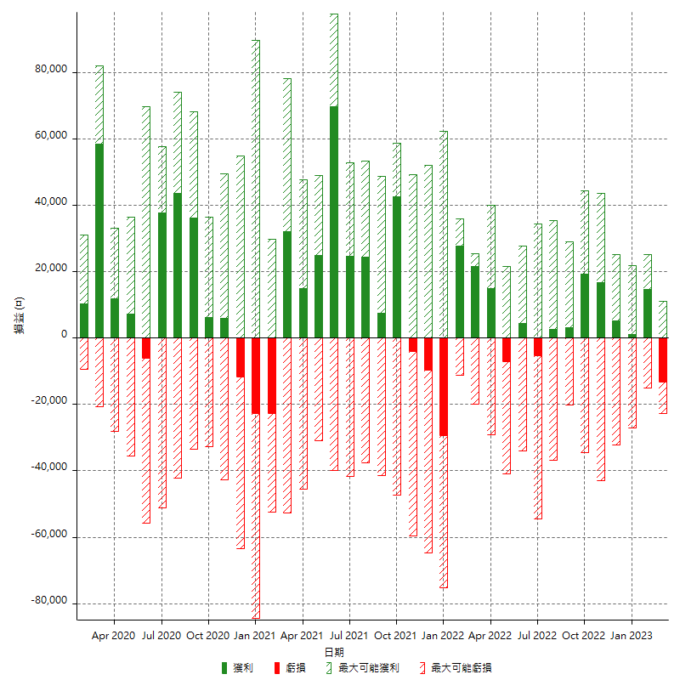

每月獲利和虧損 (%)

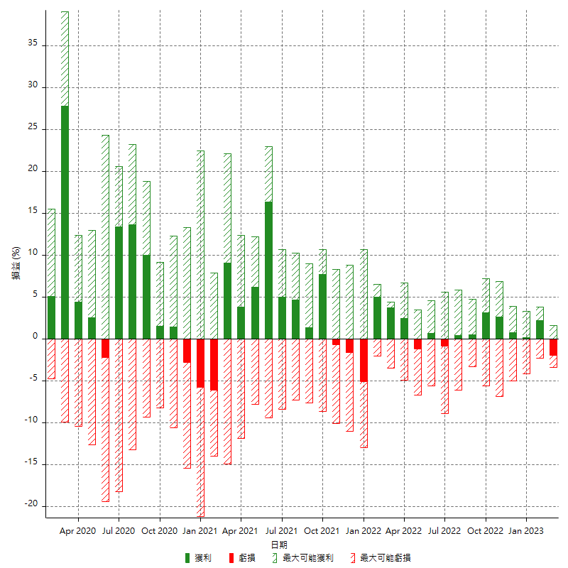

每月累積淨利

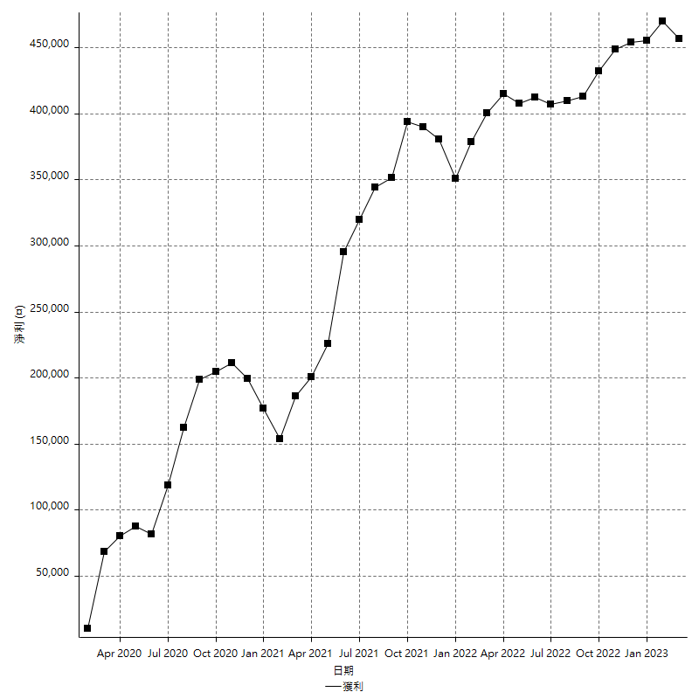

每月平均獲利

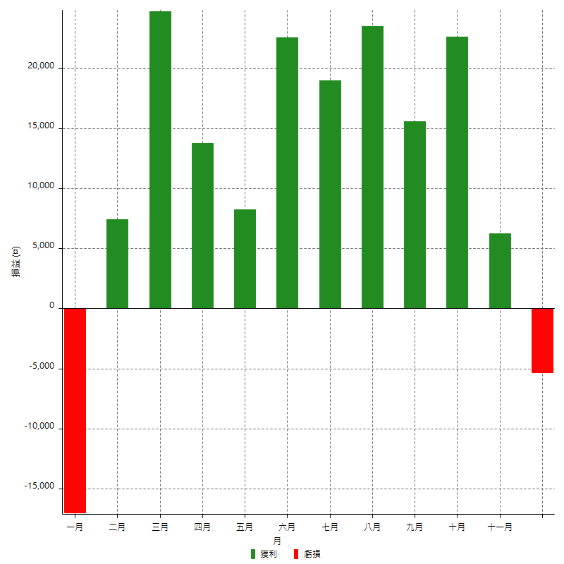

年獲利和虧損

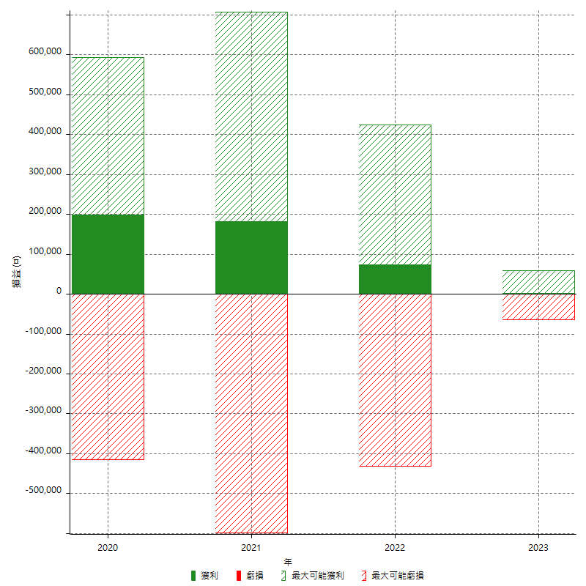

年獲利和虧損 (%)

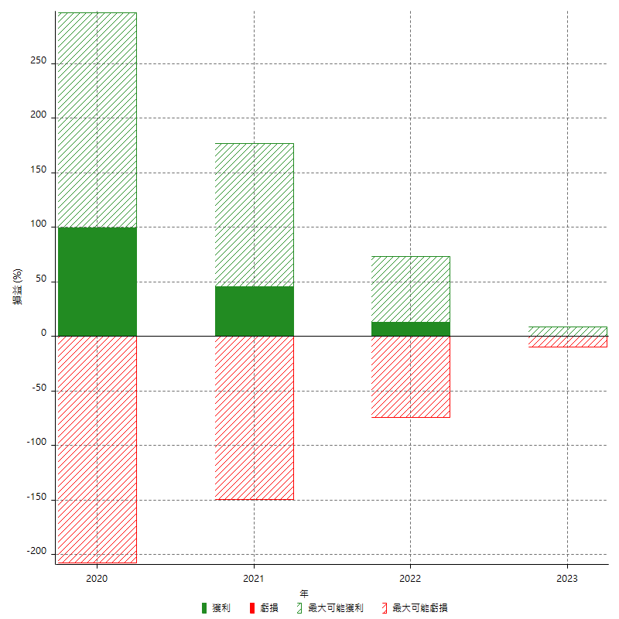

每年累積淨利

